BM 01
ESTADO DA PARAÍBA
SECRETARIA DE INFRA ESTRUTURA
BOLETIM DE MEDIÇÃO
 |  | BM01 |  |  |  |  | VALOR DA MEDIÇÃO (R$)
 |  |  |  |  |  |  | 130,812.49
Unidade Administrativa: Secretaria de Infraestrutura |  | Ordem de Serviço: |  | 0001/2022 |  | 2022-03-14
Medição: | BM01 | Tomada de Preço: |  | TP 005/2021 |  |  |  | Prazo da Obra: |  |  |  | dias
Obra: | CONSTRUÇÃO DA ESCOLA DE 04 SALAS | Contrato: |  | 0146/2021 |  |  |  | Prazo decorrido: |  |  | 50 | dias | 2022-03-15
Serviço Medido: SERVIÇOS PREMILINARES, SAPATAS, FOSSA E SUMIDOURO |  |  |  |  |  |  |  | Valor do contrato: |  |  | R$887,877.82 |  | 2022-05-04
 |  |  |  |  |  |  |  | Valor Acumulado das Medições: |  |  | R$130,812.49 |  | 50
Firma: | PLANFORTE CONSTRUÇÕES E PRESTADORA DE SERVIÇOS EIRELI - EPP | Período: | 2022-03-15 | 2022-05-04 |  |  |  | Saldo do Contrato: |  |  | R$757,065.33
ITEM | DESCRIÇÃO DOS SERVIÇOS | UNID. | VALOR UNIT. | QUANTIDADE |  |  |  | SALDO |  | FINANCEIRO |  | SALDO
 |  |  |  | Contratado | Soma Med. Ant. | No período | Total |  | Contratado | No período | Total

1 | SERVIÇOS PRELIMINARES |  |  |  |  |  |  |  |  |  |  | R$9,783.30
1.1 | Placa de obra em chapa de aço galvanizado | m² | R$ 282.03 | 8.00 |  | 8.00 | 8.00 | - | 2,256.24 | 2,256.24 | 2,256.24 | 0.00
1.2 | LOCACAO CONVENCIONAL DE OBRA, UTILIZANDO GABARITO DE TÁBUAS CORRIDAS PONTALETADAS A CADA 2,00M - 2 UTILIZAÇÕES. AF_10/2018 | m | R$ 55.73 | 132.48 |  | 132.48 | 132.48 | - | 7,383.11 | 7,383.11 | 7,383.11 | 0.00
1.3 | INSTALAÇÕES PROVISÓRIAS DE ÁGUA | und | R$ 1,268.47 | 1.00 |  | 1.00 | 1.00 | - | 1,268.47 | 1,268.47 | 1,268.47 | 0.00
1.4 | Instalação provisória de energia elétrica, aerea, trifasica, em poste galvanizado, exclusive fornecimento do medidor | und | R$ 3,351.84 | 1.00 |  | 1.00 | 1.00 | - | 3,351.84 | 3,351.84 | 3,351.84 | 0.00
1.5 | LIGAÇÃO DOMICILIAR DE ESGOTO DN 100MM, DA CASA ATÉ A CAIXA, COMPOSTO POR 10,0M TUBO DE PVC ESGOTO PREDIAL DN 100MM E CAIXA DE ALVENARIA COM TAMPA DE CONCRETO - FORNECIMENTO E INSTALAÇÃO | und | R$ 708.54 | 1.00 |  | 1.00 | 1.00 | - | 708.54 | 708.54 | 708.54 | 0.00
1.6 | ALUGUEL CONTAINER/SANIT C/4 VASOS/1 LAVAT/1 MIC/4 CHUV LARG= 2,20M COMPR=6,20M ALT=2,50M CHAPAS ACO C/NERV TRAPEZ FORRO C/ ISOL TERMO-ACUST CHASSIS REFORC PISO COMPENS NAVAL INCL INST RA ELETR/HIDRO-SANIT EXCL TRANSP/CARGA/DESCARGA | mês | R$ 1,053.81 | 6.00 |  | 0.00 | - | 6.00 | 6,322.86 | 0.00 | 0.00 | 6,322.86
1.7 | ALUGUEL CONTAINER/ESCRIT INCL INST ELET LARG=2,20 COMP=6,20M ALT=2,50M CHAPA ACO C/NERV TRAPEZ FORRO C/ISOL TERMO/ACUSTICO CHASSIS REFORC PISO COMPENS NAVAL EXC TRANSP/CARGA/DESCARGA | mês | R$ 576.74 | 6.00 |  | 0.00 | - | 6.00 | 3,460.44 | 0.00 | 0.00 | 3,460.44
 |  |  |  |  |  |  |  |  | 24,751.50 | 14,968.20 | 14,968.20
2 | MOVIMENTO DE TERRA |  |  |  |  |  |  |  |  |  |  | R$1,776.08
2.1 | ESCAVAÇÃO MANUAL DE VALA COM PROFUNDIDADE MENOR OU IGUAL A 1,30 M. AF_03/2016 | m³ | R$ 70.09 | 25.34 | 0.00 | 0.00 | - | 25.34 | 1,776.08 | 0.00 | 0.00 | 1,776.08
2.2 | ATERRO MANUAL DE VALAS COM AREIA PARA ATERRO E COMPACTAÇÃO MECANIZADA. AF_05/2016 | m³ | R$ 111.86 | 41.66 | 0.00 | 41.66 | 41.66 | - | 4,660.08 | 4,660.08 | 4,660.08 | 0.00
 |  |  |  |  |  |  |  |  | 6,436.16 | 4,660.08 | 4,660.08
3 | INFRAESTRUTURA: FUNDAÇÕES |  |  |  |  |  |  |  |  |  |  | R$68,470.49
3.1 | EMBASAMENTO |  |  |  |  |  |  |  | 3,932.82 | 0.00 | 0.00
3.1.1 | ALVENARIA EM TIJOLO CERAMICO FURADO 9X19X19CM, 1 VEZ (ESPESSURA 19 CM), ASSENTADO EM ARGAMASSA TRACO 1:4 (CIMENTO E AREIA MEDIA NAO PENEIRADA), PREPARO MANUAL, JUNTA 1 CM | m³ | R$ 95.48 | 41.19 | 0.00 | 0.00 | - | 41.19 | 3,932.82 | 0.00 | 0.00 | 3,932.82
3.2 | SAPATAS ISOLADAS |  |  |  |  |  |  |  | 91,485.96 | 74,073.49 | 74,073.49
3.2.1 | ESCAVAÇÃO MANUAL DE VALA COM PROFUNDIDADE MENOR OU IGUAL A 1,30 M. AF_03/2016 | m³ | R$ 70.09 | 113.10 |  | 93.20 | 93.20 | 19.90 | 7,927.17 | 6,532.38 | 6,532.38 | 1,394.79
3.2.2 | LASTRO DE CONCRETO MAGRO, APLICADO EM BLOCOS DE COROAMENTO OU SAPATAS, ESPESSURA DE 5 CM. AF_08/2017 | m² | R$ 28.49 | 72.97 |  | 60.13 | 60.13 | 12.84 | 2,078.91 | 1,713.10 | 1,713.10 | 365.81
3.2.3 | REGULARIZAÇÃO E COMPACTAÇÃO DE SUBLEITO DE SOLO PREDOMINANTEMENTE ARGILOSO. AF_11/2019 | m² | R$ 1.88 | 72.97 |  | 60.13 | 60.13 | 12.84 | 137.18 | 113.04 | 113.04 | 24.14
3.2.4 | FABRICAÇÃO, MONTAGEM E DESMONTAGEM DE FÔRMA PARA SAPATA, EM MADEIRA SERRADA, E=25 MM, 4 UTILIZAÇÕES. AF_06/2017 | m² | R$ 143.56 | 213.10 |  | 186.44 | 186.44 | 26.66 | 30,592.63 | 26,765.32 | 26,765.32 | 3,827.31
3.2.5 | ARMAÇÃO DE BLOCO, VIGA BALDRAME OU SAPATA UTILIZANDO AÇO CA-60 DE 5,0 MM - MONTAGEM. AF_06/2017 | kg | R$ 23.91 | 150.80 |  | 120.64 | 120.64 | 30.16 | 3,605.62 | 2,884.50 | 2,884.50 | 721.12
3.2.6 | ARMAÇÃO DE BLOCO, VIGA BALDRAME OU SAPATA UTILIZANDO AÇO CA-50 DE 8 MM - MONTAGEM. AF_06/2017 | kg | R$ 22.55 | 316.10 |  | 226.42 | 226.42 | 89.68 | 7,128.05 | 5,105.77 | 5,105.77 | 2,022.28
3.2.7 | ARMAÇÃO DE BLOCO, VIGA BALDRAME OU SAPATA UTILIZANDO AÇO CA-50 DE 10 MM - MONTAGEM. AF_06/2017 | kg | R$ 20.47 | 584.40 |  | 537.01 | 537.01 | 47.39 | 11,962.66 | 10,992.59 | 10,992.59 | 970.07
3.2.8 | ARMAÇÃO DE BLOCO, VIGA BALDRAME OU SAPATA UTILIZANDO AÇO CA-50 DE 12,5 MM - MONTAGEM. AF_06/2017 | kg | R$ 17.44 | 420.60 |  | 354.65 | 354.65 | 65.95 | 7,335.26 | 6,185.10 | 6,185.10 | 1,150.16
3.2.9 | CONCRETO FCK = 25MPA, TRAÇO 1:2,3:2,7 (CIMENTO/ AREIA MÉDIA/ BRITA 1) - PREPARO MECÂNICO COM BETONEIRA 400 L. AF_07/2016 | m³ | R$ 448.74 | 27.30 |  | 21.84 | 21.84 | 5.46 | 12,250.60 | 9,800.48 | 9,800.48 | 2,450.12
3.2.10 | LANCAMENTO/APLICACAO MANUAL DE CONCRETO EM FUNDACOES | m³ | R$ 182.29 | 27.30 |  | 21.84 | 21.84 | 5.46 | 4,976.51 | 3,981.21 | 3,981.21 | 995.30
3.2.11 | REATERRO MANUAL APILOADO COM SOQUETE. AF_10/2017 | m³ | R$ 42.50 | 82.15 |  | 0.00 | - | 82.15 | 3,491.37 | 0.00 | 0.00 | 3,491.37
3.3 | VIGA BALDRAME |  |  |  |  |  |  |  | 47,125.20 | 0.00 | 0.00
3.3.1 | REGULARIZAÇÃO E COMPACTAÇÃO DE SUBLEITO DE SOLO PREDOMINANTEMENTE ARGILOSO. AF_11/2019 | m² | R$ 1.88 | 84.47 |  |  | - | 84.47 | 158.80 | 0.00 | 0.00 | 158.80
3.3.2 | LASTRO DE CONCRETO MAGRO, APLICADO EM BLOCOS DE COROAMENTO OU SAPATAS, ESPESSURA DE 5 CM. AF_08/2017 | m² | R$ 28.49 | 84.47 |  |  | - | 84.47 | 2,406.54 | 0.00 | 0.00 | 2,406.54
3.3.3 | FABRICAÇÃO, MONTAGEM E DESMONTAGEM DE FÔRMA PARA VIGA BALDRAME, EM MADEIRA SERRADA, E=25 MM, 4 UTILIZAÇÕES. AF_06/2017 | m² | R$ 74.29 | 227.54 |  |  | - | 227.54 | 16,903.95 | 0.00 | 0.00 | 16,903.95
3.3.4 | ARMAÇÃO DE BLOCO, VIGA BALDRAME OU SAPATA UTILIZANDO AÇO CA-60 DE 5,0 MM - MONTAGEM. AF_06/2017 | kg | R$ 23.91 | 275.20 |  |  | - | 275.20 | 6,580.03 | 0.00 | 0.00 | 6,580.03
3.3.5 | ARMAÇÃO DE BLOCO, VIGA BALDRAME OU SAPATA UTILIZANDO AÇO CA-50 DE 8 MM - MONTAGEM. AF_06/2017 | kg | R$ 22.55 | 582.70 |  |  | - | 582.70 | 13,139.88 | 0.00 | 0.00 | 13,139.88
3.3.6 | ARMAÇÃO DE BLOCO, VIGA BALDRAME OU SAPATA UTILIZANDO AÇO CA-50 DE 10 MM - MONTAGEM. AF_06/2017 | kg | R$ 20.47 | 3.00 |  |  | - | 3.00 | 61.41 | 0.00 | 0.00 | 61.41
3.3.7 | CONCRETO FCK = 25MPA, TRAÇO 1:2,3:2,7 (CIMENTO/ AREIA MÉDIA/ BRITA 1) - PREPARO MECÂNICO COM BETONEIRA 400 L. AF_07/2016 | m³ | R$ 448.74 | 12.45 |  |  | - | 12.45 | 5,586.81 | 0.00 | 0.00 | 5,586.81
3.3.8 | LANCAMENTO/APLICACAO MANUAL DE CONCRETO EM FUNDACOES | m³ | R$ 182.29 | 12.45 |  |  | - | 12.45 | 2,269.51 | 0.00 | 0.00 | 2,269.51
3.3.9 | REATERRO MANUAL APILOADO COM SOQUETE. AF_10/2017 | m³ | R$ 42.50 | 0.43 |  |  | - | 0.43 | 18.27 | 0.00 | 0.00 | 18.27
 |  |  |  |  |  |  |  |  | 142,543.98 | 74,073.49 | 74,073.49
4 | SUPERESTRUTURA: PILARES E VIGAS |  |  |  |  |  |  |  |  |  |  | R$127,812.96
4.1 | PILARES |  |  |  |  |  |  |  | 54,381.37 | 0.00 | 0.00 | 54,381.37
4.1.1 | MONTAGEM E DESMONTAGEM DE FÔRMA DE PILARES RETANGULARES E ESTRUTURAS SIMILARES COM ÁREA MÉDIA DAS SEÇÕES MAIOR QUE 0,25 M², PÉ-DIREITO SIMPLES, EM CHAPA DE MADEIRA COMPENSADA PLASTIFICADA, 18 UTILIZAÇÕES. AF_12/2015 | m³ | R$ 44.53 | 305.25 | 0.00 | 0.00 | - | 305.25 | 13,592.78 | 0.00 | 0.00 | 13,592.78
4.1.2 | ARMAÇÃO DE PILAR OU VIGA DE UMA ESTRUTURA CONVENCIONAL DE CONCRETO ARMADO EM UMA EDIFICAÇÃO TÉRREA OU SOBRADO UTILIZANDO AÇO CA-60 DE 5,0 MM - MONTAGEM. AF_12/2015 | kg | R$ 23.90 | 337.50 | 0.00 | 0.00 | - | 337.50 | 8,066.25 | 0.00 | 0.00 | 8,066.25
4.1.3 | ARMAÇÃO DE PILAR OU VIGA DE UMA ESTRUTURA CONVENCIONAL DE CONCRETO ARMADO EM UMA EDIFICAÇÃO TÉRREA OU SOBRADO UTILIZANDO AÇO CA-50 DE 10,0 MM - MONTAGEM. AF_12/2015 | kg | R$ 20.41 | 217.00 |  |  | - | 217.00 | 4,428.97 | 0.00 | 0.00 | 4,428.97
4.1.4 | ARMAÇÃO DE PILAR OU VIGA DE UMA ESTRUTURA CONVENCIONAL DE CONCRETO ARMADO EM UMA EDIFICAÇÃO TÉRREA OU SOBRADO UTILIZANDO AÇO CA-50 DE 12,5 MM - MONTAGEM. AF_12/2015 | kg | R$ 17.31 | 879.90 | 0.00 | 0.00 | - | 879.90 | 15,231.06 | 0.00 | 0.00 | 15,231.06
4.1.5 | CONCRETO FCK = 25MPA, TRAÇO 1:2,3:2,7 (CIMENTO/ AREIA MÉDIA/ BRITA 1) - PREPARO MECÂNICO COM BETONEIRA 400 L. AF_07/2016 | m³ | R$ 448.74 | 20.70 | 0.00 | 0.00 | - | 20.70 | 9,288.91 | 0.00 | 0.00 | 9,288.91
4.1.6 | LANÇAMENTO COM USO DE BALDES, ADENSAMENTO E ACABAMENTO DE CONCRETO EM ESTRUTURAS. AF_12/2015 | m³ | R$ 182.29 | 20.70 | 0.00 | 0.00 | - | 20.70 | 3,773.40 | 0.00 | 0.00 | 3,773.40

4.2 | VIGAS |  |  |  |  |  |  |  | 51,655.63 | 0.00 | 0.00 | 51,655.63
4.2.1 | FABRICAÇÃO, MONTAGEM E DESMONTAGEM DE FÔRMA PARA VIGA BALDRAME, EM MADEIRA SERRADA, E=25 MM, 4 UTILIZAÇÕES. AF_06/2017 | m² | R$ 74.29 | 257.86 | 0.00 |  | - | 257.86 | 19,156.41 | 0.00 | 0.00 | 19,156.41
4.2.2 | ARMAÇÃO DE PILAR OU VIGA DE UMA ESTRUTURA CONVENCIONAL DE CONCRETO ARMADO EM UMA EDIFICAÇÃO TÉRREA OU SOBRADO UTILIZANDO AÇO CA-60 DE 5,0 MM - MONTAGEM. AF_12/2015 | kg | R$ 23.90 | 310.40 | 0.00 | 0.00 | - | 310.40 | 7,418.56 | 0.00 | 0.00 | 7,418.56
4.2.3 | ARMAÇÃO DE PILAR OU VIGA DE UMA ESTRUTURA CONVENCIONAL DE CONCRETO ARMADO EM UMA EDIFICAÇÃO TÉRREA OU SOBRADO UTILIZANDO AÇO CA-50 DE 8,0 MM - MONTAGEM. AF_12/2015 | kg | R$ 22.55 | 599.60 | 0.00 |  | - | 599.60 | 13,520.98 | 0.00 | 0.00 | 13,520.98
4.2.4 | ARMAÇÃO DE PILAR OU VIGA DE UMA ESTRUTURA CONVENCIONAL DE CONCRETO ARMADO EM UMA EDIFICAÇÃO TÉRREA OU SOBRADO UTILIZANDO AÇO CA-50 DE 10,0 MM - MONTAGEM. AF_12/2015 | kg | R$ 20.41 | 72.00 | 0.00 |  | - | 72.00 | 1,469.52 | 0.00 | 0.00 | 1,469.52
4.2.5 | ARMAÇÃO DE PILAR OU VIGA DE UMA ESTRUTURA CONVENCIONAL DE CONCRETO ARMADO EM UMA EDIFICAÇÃO TÉRREA OU SOBRADO UTILIZANDO AÇO CA-50 DE 12,5 MM - MONTAGEM. AF_12/2015 | kg | R$ 17.31 | 68.90 | 0.00 | 0.00 | - | 68.90 | 1,192.65 | 0.00 | 0.00 | 1,192.65
4.2.6 | CONCRETO FCK = 25MPA, TRAÇO 1:2,3:2,7 (CIMENTO/ AREIA MÉDIA/ BRITA 1) - PREPARO MECÂNICO COM BETONEIRA 400 L. AF_07/2016 | m³ | R$ 448.74 | 14.10 | 0.00 |  | - | 14.10 | 6,327.23 | 0.00 | 0.00 | 6,327.23
4.2.7 | LANCAMENTO/APLICACAO MANUAL DE CONCRETO EM FUNDACOES | m³ | R$ 182.29 | 14.10 | 0.00 | - | - | 14.10 | 2,570.28 | 0.00 | 0.00 | 2,570.28

4.3 | LAJES |  |  |  |  |  |  |  | 8,559.44 | 0.00 | 0.00 | 8,559.44
4.3.1 | MONTAGEM E DESMONTAGEM DE FÔRMA DE LAJE MACIÇA, PÉ-DIREITO SIMPLES, EM CHAPA DE MADEIRA COMPENSADA RESINADA, 2 UTILIZAÇÕES. AF_09/2020 | m³ | R$ 44.15 | 26.73 |  |  | - | 26.73 | 1,180.13 | 0.00 | 0.00 | 1,180.13
4.3.2 | ARMAÇÃO DE LAJE DE UMA ESTRUTURA CONVENCIONAL DE CONCRETO ARMADO EM UMA EDIFICAÇÃO TÉRREA OU SOBRADO UTILIZANDO AÇO CA-60 DE 5,0 MM - MONTAGEM. AF_12/2015 | kg | R$ 21.94 | 37.70 |  |  | - | 37.70 | 827.13 | 0.00 | 0.00 | 827.13
4.3.3 | ARMAÇÃO DE LAJE DE UMA ESTRUTURA CONVENCIONAL DE CONCRETO ARMADO EM UMA EDIFICAÇÃO TÉRREA OU SOBRADO UTILIZANDO AÇO CA-50 DE 6,3 MM - MONTAGEM. AF_12/2015 | kg | R$ 21.89 | 200.30 |  |  | - | 200.30 | 4,384.55 | 0.00 | 0.00 | 4,384.55
4.3.4 | CONCRETO FCK = 25MPA, TRAÇO 1:2,3:2,7 (CIMENTO/ AREIA MÉDIA/ BRITA 1) - PREPARO MECÂNICO COM BETONEIRA 400 L. AF_07/2016 | m³ | R$ 448.74 | 2.67 |  |  | - | 2.67 | 1,198.13 | 0.00 | 0.00 | 1,198.13
4.3.5 | LANÇAMENTO COM USO DE BALDES, ADENSAMENTO E ACABAMENTO DE CONCRETO EM ESTRUTURAS. AF_12/2015 | m³ | R$ 182.29 | 2.67 |  |  | - | 2.67 | 486.71 | 0.00 | 0.00 | 486.71
4.3.6 | CONTRAPISO AUTONIVELANTE, APLICADO SOBRE LAJE, ADERIDO, ESPESSURA 2CM. AF_06/2014 | m² | R$ 18.15 | 26.60 |  |  | - | 26.60 | 482.79 | 0.00 | 0.00 | 482.79

4.4 | VERGAS E CONTRAVERGAS |  |  |  |  |  |  |  | 13,216.52 | 0.00 | 0.00 | 13,216.52
4.4.1 | CONTRAVERGA PRÉ-MOLDADA PARA VÃOS DE ATÉ 1,5 M DE COMPRIMENTO. AF_03/2016 | m | R$ 49.32 | 32.90 |  |  | - | 32.90 | 1,622.62 | 0.00 | 0.00 | 1,622.62
4.4.2 | CONTRAVERGA PRÉ-MOLDADA PARA VÃOS DE MAIS DE 1,5 M DE COMPRIMENTO. AF_03/2016 | m | R$ 59.36 | 70.59 |  |  | - | 70.59 | 4,190.22 | 0.00 | 0.00 | 4,190.22
4.4.3 | VERGA MOLDADA IN LOCO EM CONCRETO PARA JANELAS COM ATÉ 1,5 M DE VÃO. AF_03/2016 | m | R$ 50.31 | 32.90 |  | - | - | 32.90 | 1,655.19 | 0.00 | 0.00 | 1,655.19
4.4.4 | VERGA PRÉ-MOLDADA PARA JANELAS COM MAIS DE 1,5 M DE VÃO. AF_03/2016 | m | R$ 65.70 | 70.59 |  |  | - | 70.59 | 4,637.76 | 0.00 | 0.00 | 4,637.76
4.4.5 | VERGA MOLDADA IN LOCO EM CONCRETO PARA PORTAS COM ATÉ 1,5 M DE VÃO. AF_03/2016 | m | R$ 36.66 | 25.40 |  |  | - | 25.40 | 931.16 | 0.00 | 0.00 | 931.16
4.4.6 | VERGA MOLDADA IN LOCO EM CONCRETO PARA PORTAS COM MAIS DE 1,5 M DE VÃO. AF_03/2016 | m | R$ 64.83 | 2.77 | 0.00 |  | - | 2.77 | 179.57 | 0.00 | 0.00 | 179.57
 |  |  |  |  |  |  |  |  | 127,812.96 | 0.00 | 0.00
5 | IMPERMEABILIZAÇÃO |  |  |  |  |  |  |  |  |  |  | R$20,437.13
5.1 | IMPERMEABILIZAÇÃO DE SUPERFÍCIE COM EMULSÃO ASFÁLTICA, 2 DEMÃOS AF_06/2018 | m² | R$ 35.86 | 440.78 | 0.00 | - | - | 440.78 | 15,806.37 | 0.00 | 0.00 | 15,806.37
5.2 | IMPERMEABILIZAÇÃO DE SUPERFÍCIE COM MANTA ASFÁLTICA, DUAS CAMADAS, INCLUSIVE APLICAÇÃO DE PRIMER ASFÁLTICO, E=3MM E E=4MM. AF_06/2018 | m² | R$ 174.68 | 26.51 |  |  | - | 26.51 | 4,630.76 | 0.00 | 0.00 | 4,630.76
 |  |  |  |  |  |  |  |  | 20,437.13 | 0.00 | 0.00
6 | ALVENARIA - VEDAÇÃO |  |  |  |  |  |  |  |  |  |  | R$54,183.84
6.1 | ALVENARIA DE VEDAÇÃO DE BLOCOS CERÂMICOS FURADOS NA HORIZONTAL DE 9X19X19CM (ESPESSURA 9CM) DE PAREDES COM ÁREA LÍQUIDA MAIOR OU IGUAL A 6M² SEM VÃOS E ARGAMASSA DE ASSENTAMENTO COM PREPARO EM BETONEIRA. AF_06/2014 | m² | R$ 72.33 | 749.12 | 0.00 | - | - | 749.12 | 54,183.84 | 0.00 | 0.00 | 54,183.84
 |  |  |  |  |  |  |  |  | 54,183.84 | 0.00 | 0.00
7.0 | ESQUADRIAS, FERRAGENS E VIDROS |  |  |  |  |  |  |  |  |  |  | R$ 74,602.92
7.1 | PORTAS |  |  |  |  |  |  |  | 24,586.83 | 0.00 | 0.00 | 24,586.83
7.1.1 | KIT DE PORTA DE MADEIRA PARA PINTURA, SEMI-OCA (LEVE OU MÉDIA), PADRÃO POPULAR, 70X210CM, ESPESSURA DE 3,5CM, ITENS INCLUSOS: DOBRADIÇAS, MONTAGEM E INSTALAÇÃO DO BATENTE, FECHADURA COM EXECUÇÃO DO FURO - FORNECIMENTO E INSTALAÇÃO. AF_12/2019 | und | R$ 757.74 | 9.00 |  |  | - | 9.00 | 6,819.66 | 0.00 | 0.00 | 6,819.66
7.1.2 | KIT DE PORTA DE MADEIRA PARA PINTURA, SEMI-OCA (LEVE OU MÉDIA), PADRÃO POPULAR, 90X210CM, ESPESSURA DE 3,5CM, ITENS INCLUSOS: DOBRADIÇAS, MONTAGEM E INSTALAÇÃO DO BATENTE, FECHADURA COM EXECUÇÃO DO FURO - FORNECIMENTO E INSTALAÇÃO. AF_12/2019 | und | R$ 871.11 | 10.00 |  |  | - | 10.00 | 8,711.10 | 0.00 | 0.00 | 8,711.10
7.1.3 | GRADIL EM FERRO FIXADO EM VÃOS DE JANELAS, FORMADO POR BARRAS CHATAS DE 25X4,8 MM. AF_04/2019 | m² | R$ 656.22 | 3.00 |  |  | - | 3.00 | 1,968.66 | 0.00 | 0.00 | 1,968.66
7.1.4 | Portão em ferro, em gradil metálico, padrão belgo ou equivalente, de correr | m² | R$ 951.74 | 3.99 |  |  | - | 3.99 | 3,797.44 | 0.00 | 0.00 | 3,797.44
7.1.5 | Porta de ferro de abrir, c/ gradil em barra chata 3/4" x 1/8", inclusive requadro, ferrolho e dobradiças e fechadura, conforme desenho | m² | R$ 489.58 | 6.72 |  |  | - | 6.72 | 3,289.97 | 0.00 | 0.00 | 3,289.97

7.2 | JANELAS |  |  |  |  |  |  |  | 34,052.89 | 0.00 | 0.00 | 34,052.89
7.2.1 | JANELA DE ALUMÍNIO TIPO MAXIM-AR, COM VIDROS, BATENTE E FERRAGENS. EXCLUSIVE ALIZAR, ACABAMENTO E CONTRAMARCO. FORNECIMENTO E INSTALAÇÃO. AF_12/2019 | m² | R$ 1,013.79 | 31.50 |  |  | - | 31.50 | 31,934.38 | 0.00 | 0.00 | 31,934.38
7.2.2 | JANELA FIXA DE ALUMÍNIO PARA VIDRO, COM VIDRO, BATENTE E FERRAGENS. EXCLUSIVE ACABAMENTO, ALIZAR E CONTRAMARCO. FORNECIMENTO E INSTALAÇÃO. AF_12/2019 | m² | R$ 692.24 | 2.10 |  |  | - | 2.10 | 1,453.70 | 0.00 | 0.00 | 1,453.70
7.2.3 | JANELA DE ALUMÍNIO DE CORRER COM 2 FOLHAS PARA VIDROS, COM VIDROS, BATENTE, ACABAMENTO COM ACETATO OU BRILHANTE E FERRAGENS. EXCLUSIVE ALIZAR E CONTRAMARCO. FORNECIMENTO E INSTALAÇÃO. AF_12/2019 | m² | R$ 664.81 | 1.00 |  |  | - | 1.00 | 664.81 | 0.00 | 0.00 | 664.81

7.3 | COBOGÓ |  |  |  |  |  |  |  | 6,769.41 | 0.00 | 0.00 | 6,769.41
7.3.1 | ALVENARIA DE VEDAÇÃO COM ELEMENTO VAZADO DE CONCRETO (COBOGÓ) DE 7X50X50CM E ARGAMASSA DE ASSENTAMENTO COM PREPARO EM BETONEIRA. AF_05/2020 | m² | R$ 192.04 | 35.25 |  |  | - | 35.25 | 6,769.41 | 0.00 | 0.00 | 6,769.41

7.4 | DETALHE FACHADA - BRISE DE CONCRETO |  |  |  |  |  |  |  | 9,193.79 | 0.00 | 0.00 | 9,193.79
7.4.1 | MONTAGEM E DESMONTAGEM DE FÔRMA DE LAJE MACIÇA, PÉ-DIREITO SIMPLES, EM MADEIRA SERRADA, 2 UTILIZAÇÕES. AF_09/2020 | m² | R$ 214.69 | 33.55 |  |  | - | 33.55 | 7,202.84 | 0.00 | 0.00 | 7,202.84
7.4.2 | CONCRETO FCK = 25MPA, TRAÇO 1:2,3:2,7 (EM MASSA SECA DE CIMENTO/ AREIA MÉDIA/ BRITA 1) - PREPARO MECÂNICO COM BETONEIRA 400 L. AF_05/2021 | m³ | R$ 453.04 | 1.04 |  |  | - | 1.04 | 471.16 | 0.00 | 0.00 | 471.16
7.4.3 | LANÇAMENTO COM USO DE BALDES, ADENSAMENTO E ACABAMENTO DE CONCRETO EM ESTRUTURAS. AF_12/2015 | m³ | R$ 182.29 | 1.04 |  |  | - | 1.04 | 189.58 | 0.00 | 0.00 | 189.58
7.4.4 | CORTE E DOBRA DE AÇO CA-60, DIÂMETRO DE 4,2 MM, UTILIZADO EM LAJE. AF_12/2015 | kg | R$ 17.72 | 10.52 |  |  | - | 10.52 | 186.41 | 0.00 | 0.00 | 186.41
7.4.5 | APLICAÇÃO DE FUNDO SELADOR ACRÍLICO EM PAREDES, UMA DEMÃO. AF_06/2014 | m² | R$ 2.66 | 47.52 |  |  | - | 47.52 | 126.40 | 0.00 | 0.00 | 126.40
7.4.6 | APLICAÇÃO E LIXAMENTO DE MASSA LÁTEX EM PAREDES, UMA DEMÃO. AF_06/2014 | m² | R$ 9.14 | 47.52 |  |  | - | 47.52 | 434.33 | 0.00 | 0.00 | 434.33
7.4.7 | APLICAÇÃO MANUAL DE PINTURA COM TINTA LÁTEX PVA EM PAREDES, DUAS DEMÃOS. AF_06/2014 | m² | R$ 12.27 | 47.52 |  |  | - | 47.52 | 583.07 | 0.00 | 0.00 | 583.07
 |  |  |  |  |  |  |  |  | 74,602.92 | 0.00 | 0.00
8 | COBERTURA |  |  |  |  |  |  |  |  |  |  | R$127,213.57
8.1 | FABRICAÇÃO E INSTALAÇÃO DE TESOURA INTEIRA EM MADEIRA NÃO APARELHADA, VÃO DE 11 M, PARA TELHA CERÂMICA OU DE CONCRETO, INCLUSO IÇAMENTO. AF_07/2019 | und | R$ 2,617.17 | 15.00 | 0 | - | - | 15.00 | R$ 39,257.55 | 0.00 | 0.00 | 39,257.55
8.2 | FABRICAÇÃO E INSTALAÇÃO DE TESOURA INTEIRA EM MADEIRA NÃO APARELHADA, VÃO DE 5 M, PARA TELHA CERÂMICA OU DE CONCRETO, INCLUSO IÇAMENTO. AF_07/2019 | und | R$ 1,188.30 | 3.00 |  | - | - | 3.00 | R$ 3,564.90 | 0.00 | 0.00 | 3,564.90
8.3 | FABRICAÇÃO E INSTALAÇÃO DE TESOURA INTEIRA EM MADEIRA NÃO APARELHADA, VÃO DE 4 M, PARA TELHA CERÂMICA OU DE CONCRETO, INCLUSO IÇAMENTO. AF_07/2019 | und | R$ 1,121.94 | 3.00 |  | - | - | 3.00 | R$ 3,365.82 | 0.00 | 0.00 | 3,365.82
8.4 | FABRICAÇÃO E INSTALAÇÃO DE TESOURA INTEIRA EM MADEIRA NÃO APARELHADA, VÃO DE 3 M, PARA TELHA CERÂMICA OU DE CONCRETO, INCLUSO IÇAMENTO. AF_07/2019 | und | R$ 919.17 | 4.00 |  | 0.00 | - | 4.00 | R$ 3,676.68 | 0.00 | 0.00 | 3,676.68
8.5 | TRAMA DE MADEIRA COMPOSTA POR RIPAS, CAIBROS E TERÇAS PARA TELHADOS DE ATÉ 2 ÁGUAS PARA TELHA CERÂMICA CAPA-CANAL, INCLUSO TRANSPORTE VERTICAL. AF_07/2019 | m² | R$ 73.54 | 550.08 |  |  | - | 550.08 | R$ 40,452.88 | 0.00 | 0.00 | 40,452.88
8.6 | TELHAMENTO COM TELHA CERÂMICA CAPA-CANAL, TIPO COLONIAL, COM ATÉ 2 ÁGUAS, INCLUSO TRANSPORTE VERTICAL. AF_07/2019 | m² | R$ 37.24 | 550.08 |  |  | - | 550.08 | R$ 20,484.97 | 0.00 | 0.00 | 20,484.97
8.7 | CUMEEIRA PARA TELHA CERÂMICA EMBOÇADA COM ARGAMASSA TRAÇO 1:2:9 (CIMENTO, CAL E AREIA) PARA TELHADOS COM ATÉ 2 ÁGUAS, INCLUSO TRANSPORTE VERTICAL. AF_07/2019 | m | R$ 20.33 | 47.96 |  |  | - | 47.96 | R$ 975.02 | 0.00 | 0.00 | 975.02
8.8 | CALHA EM CHAPA DE AÇO GALVANIZADO NÚMERO 24, DESENVOLVIMENTO DE 33 CM, INCLUSO TRANSPORTE VERTICAL. AF_07/2019 | m | R$ 76.81 | 134.93 |  |  | - | 134.93 | R$ 10,363.97 | 0.00 | 0.00 | 10,363.97
8.9 | RUFO EXTERNO/INTERNO EM CHAPA DE AÇO GALVANIZADO NÚMERO 26, CORTE DE 33 CM, INCLUSO IÇAMENTO. AF_07/2019 | m | R$ 69.41 | 73.07 |  |  | - | 73.07 | R$ 5,071.78 | 0.00 | 0.00 | 5,071.78
 |  |  |  |  |  |  |  |  | 127,213.57 | 0.00 | 0.00
9 | REVESTIMENTO E FORRO |  |  |  |  |  |  |  |  |  |  | R$61,287.07
9.1 | CHAPISCO APLICADO EM ALVENARIAS E ESTRUTURAS DE CONCRETO INTERNAS, COM COLHER DE PEDREIRO. ARGAMASSA TRAÇO 1:3 COM PREPARO EM BETONEIRA 400L. AF_06/2014 | m² | R$ 3.63 | 1,584.61 | 0.00 | - | - | 1,584.61 | 5,752.13 | 0.00 | 0.00 | 5,752.13
9.2 | MASSA ÚNICA, PARA RECEBIMENTO DE PINTURA, EM ARGAMASSA TRAÇO 1:2:8, PREPARO MECÂNICO COM BETONEIRA 400L, APLICADA MANUALMENTE EM FACES INTERNAS DE PAREDES, ESPESSURA DE 10MM, COM EXECUÇÃO DE TALISCAS. AF_06/2014 | m² | R$ 22.09 | 1,348.56 | 0.00 | - | - | 1,348.56 | 29,789.69 | 0.00 | 0.00 | 29,789.69
9.3 | EMBOÇO, PARA RECEBIMENTO DE CERÂMICA, EM ARGAMASSA TRAÇO 1:2:8, PREPARO MANUAL, APLICADO MANUALMENTE EM FACES INTERNAS DE PAREDES, PARA AMBIENTE COM ÁREA MAIOR QUE 10M2, ESPESSURA DE 10MM, COM EXECUÇÃO DE TALISCAS. AF_06/2014 | m² | R$ 17.78 | 160.91 |  |  | - | 160.91 | 2,860.97 | 0.00 | 0.00 | 2,860.97
9.4 | REVESTIMENTO CERÂMICO PARA PAREDES INTERNAS COM PLACAS TIPO ESMALTADA EXTRA DE DIMENSÕES 20X20 CM APLICADAS EM AMBIENTES DE ÁREA MAIOR QUE 5 M² NA ALTURA INTEIRA DAS PAREDES. AF_06/2014 | m² | R$ 74.71 | 160.91 |  |  | - | 160.91 | 12,021.58 | 0.00 | 0.00 | 12,021.58
9.5 | FORRO EM PLACAS DE GESSO, PARA AMBIENTES COMERCIAIS. AF_05/2017_P | m² | 38.04 | 285.56 |  |  | - | 285.56 | 10,862.70 | 0.00 | 0.00 | 10,862.70
 |  |  |  |  |  |  |  |  | 61,287.07 | 0.00 | 0.00
10 | PINTURA |  |  |  |  |  |  |  |  |  |  | R$49,574.31
10.1 | APLICAÇÃO DE FUNDO SELADOR ACRÍLICO EM PAREDES, UMA DEMÃO. AF_06/2014 | m² | R$ 2.66 | 1,348.56 | 0.00 | - | - | 1,348.56 | 3,587.16 | 0.00 | 0.00 | 3,587.16
10.2 | APLICAÇÃO E LIXAMENTO DE MASSA LÁTEX EM PAREDES, DUAS DEMÃOS. AF_06/2014 | m² | R$ 12.50 | 1,348.56 | 0.00 | - | - | 1,348.56 | 16,857.00 | 0.00 | 0.00 | 16,857.00
10.3 | APLICAÇÃO MANUAL DE PINTURA COM TINTA LÁTEX ACRÍLICA EM PAREDES, DUAS DEMÃOS. AF_06/2014 | m² | R$ 13.98 | 1,348.56 |  |  | - | 1,348.56 | 18,852.86 | 0.00 | 0.00 | 18,852.86
10.4 | APLICAÇÃO DE FUNDO SELADOR ACRÍLICO EM TETO, UMA DEMÃO. AF_06/2014 | m² | R$ 3.03 | 285.56 |  |  | - | 285.56 | 865.24 | 0.00 | 0.00 | 865.24
10.5 | APLICAÇÃO E LIXAMENTO DE MASSA LÁTEX EM TETO, UMA DEMÃO. AF_06/2014 | m² | R$ 17.27 | 285.56 |  |  | - | 285.56 | 4,931.62 | 0.00 | 0.00 | 4,931.62
10.6 | APLICAÇÃO MANUAL DE PINTURA COM TINTA LÁTEX ACRÍLICA EM TETO, DUAS DEMÃOS. AF_06/2014 | m² | R$ 15.69 | 285.56 |  |  | - | 285.56 | 4,480.43 | 0.00 | 0.00 | 4,480.43
 |  |  |  |  |  |  |  |  | 49,574.31 | 0.00 | 0.00
11 | PAVIMENTAÇÃO |  |  |  |  |  |  |  |  |  |  | R$ 42,540.05
11.1 | LASTRO DE CONCRETO MAGRO, APLICADO EM PISOS, LAJES SOBRE SOLO OU RADIERS, ESPESSURA DE 5 CM. AF_07/2016 | m² | R$ 27.43 | 502.42 |  |  | - | 502.42 | 13,781.38 | 0.00 | 0.00 | 13,781.38
11.2 | PISO EM GRANILITE, MARMORITE OU GRANITINA EM AMBIENTES INTERNOS. AF_09/2020 | m² | R$ 41.05 | 455.42 |  |  | - | 455.42 | 18,694.99 | 0.00 | 0.00 | 18,694.99
11.3 | REVESTIMENTO CERÂMICO PARA PISO COM PLACAS TIPO ESMALTADA EXTRA DE DIMENSÕES 35X35 CM APLICADA EM AMBIENTES DE ÁREA MAIOR QUE 10 M2. AF_06/2014 | m² | R$ 56.08 | 47.01 |  |  | - | 47.01 | 2,636.32 | 0.00 | 0.00 | 2,636.32
11.4 | PISO PODOTÁTIL, DIRECIONAL OU ALERTA, ASSENTADO SOBRE ARGAMASSA. AF_05/2020 | m | R$ 167.85 | 44.25 |  |  | - | 44.25 | 7,427.36 | 0.00 | 0.00 | 7,427.36
11.5 | ASSENTAMENTO DE GUIA (MEIO-FIO) EM TRECHO RETO, CONFECCIONADA EM CONCRETO PRÉ-FABRICADO, DIMENSÕES 100X15X13X20 CM (COMPRIMENTO X BASE INFERIOR X BASE SUPERIOR X ALTURA), PARA URBANIZAÇÃO INTERNA DE EMPREENDIMENTOS. AF_06/2016_P | m | R$ 57.54 | 47.59 |  |  | - | 47.59 | 2,738.32 | 0.00 | 0.00 | 2,738.32
11.6 | EXECUÇÃO DE PASSEIO EM PISO INTERTRAVADO, COM BLOCO RETANGULAR COR NATURAL DE 20 X 10 CM, ESPESSURA 6 CM. AF_12/2015 | m² | R$ 65.64 | 34.36 |  |  | - | 34.36 | 2,255.39 | 0.00 | 0.00 | 2,255.39
11.7 | EXECUÇÃO DE PASSEIO (CALÇADA) OU PISO DE CONCRETO COM CONCRETO MOLDADO IN LOCO, USINADO, ACABAMENTO CONVENCIONAL, NÃO ARMADO. AF_07/2016 | m³ | R$ 572.78 | 3.32 |  |  | - | 3.32 | 1,901.62 | 0.00 | 0.00 | 1,901.62
 |  |  |  |  |  |  |  |  | 49,435.38 | 0.00 | 0.00
12 | INSTALAÇÕES HIDRÁULICAS |  |  |  |  |  |  |  |  |  |  | R$39,636.92
12.1 | ABASTECIMENTO |  |  |  |  |  |  |  | 14,461.27 | 0.00 | 0.00 | 14,461.27
12.1.1 | Registro tipo esfera em PVC c/borboleta, d = 1/2" | und | R$ 21.07 | 3.00 |  |  | - | 3.00 | 63.21 | 0.00 | 0.00 | 63.21
12.1.2 | ADAPTADOR COM FLANGE E ANEL DE VEDAÇÃO, PVC, SOLDÁVEL, DN 25 MM X 3/4 , INSTALADO EM RESERVAÇÃO DE ÁGUA DE EDIFICAÇÃO QUE POSSUA RESERVATÓRIO DE FIBRA/FIBROCIMENTO FORNECIMENTO E INSTALAÇÃO. AF_06/2016 | und | R$ 21.89 | 2.00 |  |  | - | 2.00 | 43.78 | 0.00 | 0.00 | 43.78
12.1.3 | ADAPTADOR COM FLANGE E ANEL DE VEDAÇÃO, PVC, SOLDÁVEL, DN 25 MM X 3/4 , INSTALADO EM RESERVAÇÃO DE ÁGUA DE EDIFICAÇÃO QUE POSSUA RESERVATÓRIO DE FIBRA/FIBROCIMENTO FORNECIMENTO E INSTALAÇÃO. AF_06/2016 | und | R$ 3.68 | 4.00 |  |  | - | 4.00 | 14.72 | 0.00 | 0.00 | 14.72
12.1.4 | ADAPTADOR CURTO COM BOLSA E ROSCA PARA REGISTRO, PVC, SOLDÁVEL, DN 32 MM X 1 , INSTALADO EM RESERVAÇÃO DE ÁGUA DE EDIFICAÇÃO QUE POSSUA RESERVATÓRIO DE FIBRA/FIBROCIMENTO FORNECIMENTO E INSTALAÇÃO. AF_06/2016 | und | R$ 6.87 | 2.00 |  |  | - | 2.00 | 13.74 | 0.00 | 0.00 | 13.74
12.1.5 | CURVA 90 GRAUS, PVC, SOLDÁVEL, DN 20MM, INSTALADO EM RAMAL DE DISTRIBUIÇÃO DE ÁGUA - FORNECIMENTO E INSTALAÇÃO. AF_12/2014 | und | R$ 6.91 | 10.00 |  |  | - | 10.00 | 69.10 | 0.00 | 0.00 | 69.10
12.1.6 | JOELHO 90 GRAUS, PVC, SOLDÁVEL, DN 20MM, INSTALADO EM RAMAL DE DISTRIBUIÇÃO DE ÁGUA - FORNECIMENTO E INSTALAÇÃO. AF_12/2014 | und | R$ 4.39 | 1.00 |  |  | - | 1.00 | 4.39 | 0.00 | 0.00 | 4.39
12.1.7 | TUBO, PVC, SOLDÁVEL, DN 20MM, INSTALADO EM RAMAL DE DISTRIBUIÇÃO DE ÁGUA - FORNECIMENTO E INSTALAÇÃO. AF_12/2014 | m | R$ 7.94 | 37.12 |  |  | - | 37.12 | 294.73 | 0.00 | 0.00 | 294.73
12.1.8 | TUBO, PVC, SOLDÁVEL, DN 25MM, INSTALADO EM RAMAL DE DISTRIBUIÇÃO DE ÁGUA - FORNECIMENTO E INSTALAÇÃO. AF_12/2014 | m | R$ 9.75 | 10.79 |  |  | - | 10.79 | 105.20 | 0.00 | 0.00 | 105.20
12.1.9 | TUBO, PVC, SOLDÁVEL, DN 32MM, INSTALADO EM RAMAL DE DISTRIBUIÇÃO DE ÁGUA - FORNECIMENTO E INSTALAÇÃO. AF_12/2014 | m | R$ 17.23 | 0.96 |  |  | - | 0.96 | 16.54 | 0.00 | 0.00 | 16.54
12.1.10 | TE, PVC, SOLDÁVEL, DN 20MM, INSTALADO EM RAMAL DE DISTRIBUIÇÃO DE ÁGUA - FORNECIMENTO E INSTALAÇÃO. AF_12/2014 | und | R$ 6.34 | 1.00 |  |  | - | 1.00 | 6.34 | 0.00 | 0.00 | 6.34
12.1.11 | BOMBA CENTRÍFUGA, MONOFÁSICA, 0,5 CV OU 0,49 HP, HM 6 A 20 M, Q 1,2 A 8,3 M3/H - FORNECIMENTO E INSTALAÇÃO. AF_12/2020 | und | R$ 974.64 | 1.00 |  |  | - | 1.00 | 974.64 | 0.00 | 0.00 | 974.64
12.1.12 | CAIXA D´ÁGUA EM POLIÉSTER REFORÇADO COM FIBRA DE VIDRO, 7500 LITROS - FORNECIMENTO E INSTALAÇÃO. AF_06/2021 | und | R$ 6,427.44 | 2.00 |  |  | - | 2.00 | 12,854.88 | 0.00 | 0.00 | 12,854.88

12.2 | INSTALAÇÕES HIDRÁULICAS |  |  |  |  |  |  |  | 3,848.15 | 0.00 | 0.00 | 3,848.15
12.2.1 | TUBO, PVC, SOLDÁVEL, DN 25MM, INSTALADO EM RAMAL OU SUB-RAMAL DE ÁGUA - FORNECIMENTO E INSTALAÇÃO. AF_12/2014 | m | R$ 19.76 | 42.16 |  |  | - | 42.16 | 833.08 | 0.00 | 0.00 | 833.08
12.2.2 | TUBO, PVC, SOLDÁVEL, DN 32MM, INSTALADO EM RAMAL DE DISTRIBUIÇÃO DE ÁGUA - FORNECIMENTO E INSTALAÇÃO. AF_12/2014 | m | R$ 17.23 | 16.67 |  |  | - | 16.67 | 287.22 | 0.00 | 0.00 | 287.22
12.2.3 | TUBO, PVC, SOLDÁVEL, DN 50MM, INSTALADO EM PRUMADA DE ÁGUA - FORNECIMENTO E INSTALAÇÃO. AF_12/2014 | m | R$ 21.16 | 2.06 |  |  | - | 2.06 | 43.58 | 0.00 | 0.00 | 43.58
12.2.4 | TE, PVC, SOLDÁVEL, DN 25MM, INSTALADO EM RAMAL OU SUB-RAMAL DE ÁGUA - FORNECIMENTO E INSTALAÇÃO. AF_12/2014 | und | R$ 10.85 | 7.00 |  |  | - | 7.00 | 75.95 | 0.00 | 0.00 | 75.95
12.2.5 | TE, PVC, SOLDÁVEL, DN 32MM, INSTALADO EM RAMAL DE DISTRIBUIÇÃO DE ÁGUA - FORNECIMENTO E INSTALAÇÃO. AF_12/2014 | und | R$ 12.97 | 5.00 |  |  | - | 5.00 | 64.85 | 0.00 | 0.00 | 64.85
12.2.6 | JOELHO 90 GRAUS COM BUCHA DE LATÃO, PVC, SOLDÁVEL, DN 25MM, X 3/4 INSTALADO EM RAMAL OU SUB-RAMAL DE ÁGUA - FORNECIMENTO E INSTALAÇÃO. AF_12/2014 | und | R$ 16.57 | 4.00 |  |  | - | 4.00 | 66.28 | 0.00 | 0.00 | 66.28
12.2.7 | JOELHO 90 GRAUS COM BUCHA DE LATÃO, PVC, SOLDÁVEL, DN 25MM, X 1/2 INSTALADO EM RAMAL OU SUB-RAMAL DE ÁGUA - FORNECIMENTO E INSTALAÇÃO. AF_12/2014 | und | R$ 15.01 | 7.00 |  |  | - | 7.00 | 105.07 | 0.00 | 0.00 | 105.07
12.2.8 | ADAPTADOR CURTO COM BOLSA E ROSCA PARA REGISTRO, PVC, SOLDÁVEL, DN 25MM X 3/4, INSTALADO EM RAMAL OU SUB-RAMAL DE ÁGUA - FORNECIMENTO E INSTALAÇÃO. AF_12/2014 | und | R$ 5.99 | 21.00 |  |  | - | 21.00 | 125.79 | 0.00 | 0.00 | 125.79
12.2.9 | REGISTRO DE GAVETA BRUTO, LATÃO, ROSCÁVEL, 3/4", COM ACABAMENTO E CANOPLA CROMADOS. FORNECIDO E INSTALADO EM RAMAL DE ÁGUA. AF_12/2014 | und | R$ 110.14 | 10.00 |  |  | - | 10.00 | 1,101.40 | 0.00 | 0.00 | 1,101.40
12.2.10 | REGISTRO DE PRESSÃO BRUTO, LATÃO, ROSCÁVEL, 3/4", COM ACABAMENTO E CANOPLA CROMADOS. FORNECIDO E INSTALADO EM RAMAL DE ÁGUA. AF_12/2014 | und | R$ 104.48 | 1.00 |  |  | - | 1.00 | 104.48 | 0.00 | 0.00 | 104.48
12.2.11 | ADAPTADOR COM FLANGE E ANEL DE VEDAÇÃO, PVC, SOLDÁVEL, DN 25 MM X 3/4 , INSTALADO EM RESERVAÇÃO DE ÁGUA DE EDIFICAÇÃO QUE POSSUA RESERVATÓRIO DE FIBRA/FIBROCIMENTO FORNECIMENTO E INSTALAÇÃO. AF_06/2016 | und | R$ 21.89 | 2.00 |  |  | - | 2.00 | 43.78 | 0.00 | 0.00 | 43.78
12.2.12 | ADAPTADOR COM FLANGE E ANEL DE VEDAÇÃO, PVC, SOLDÁVEL, DN 50 MM X 1 1/2 , INSTALADO EM RESERVAÇÃO DE ÁGUA DE EDIFICAÇÃO QUE POSSUA RESERVATÓRIO DE FIBRA/FIBROCIMENTO FORNECIMENTO E INSTALAÇÃO. AF_06/2016 | und | R$ 45.81 | 1.00 |  |  | - | 1.00 | 45.81 | 0.00 | 0.00 | 45.81
12.2.13 | CURVA 90 GRAUS, PVC, SOLDÁVEL, DN 25MM, INSTALADO EM RAMAL OU SUB-RAMAL DE ÁGUA - FORNECIMENTO E INSTALAÇÃO. AF_12/2014 | und | R$ 10.90 | 36.00 |  |  | - | 36.00 | 392.40 | 0.00 | 0.00 | 392.40
12.2.14 | BUCHA DE REDUCAO DE PVC, SOLDAVEL, LONGA, COM 50 X 25 MM, PARA AGUA FRIA PREDIAL | und | R$ 5.66 | 2.00 |  |  | - | 2.00 | 11.32 | 0.00 | 0.00 | 11.32
12.2.15 | CURVA 90 GRAUS, PVC, SOLDÁVEL, DN 50MM, INSTALADO EM PRUMADA DE ÁGUA - FORNECIMENTO E INSTALAÇÃO. AF_12/2014 | und | R$ 27.03 | 1.00 |  |  | - | 1.00 | 27.03 | 0.00 | 0.00 | 27.03
12.2.16 | JOELHO 90 GRAUS, PVC, SOLDÁVEL, DN 50MM, INSTALADO EM PRUMADA DE ÁGUA - FORNECIMENTO E INSTALAÇÃO. AF_12/2014 | und | R$ 14.10 | 1.00 |  |  | - | 1.00 | 14.10 | 0.00 | 0.00 | 14.10
12.2.17 | JOELHO PVC SOLDAVEL COM ROSCA 90º AGUA FRIA 25MMX1/2" - FORNECIMENTO E INSTALACAO | und | R$ 10.78 | 5.00 |  |  | - | 5.00 | 53.90 | 0.00 | 0.00 | 53.90
12.2.18 | LUVA SOLDAVEL COM ROSCA, PVC, 25 MM X 3/4", PARA AGUA FRIA PREDIAL | und | R$ 2.20 | 1.00 |  |  | - | 1.00 | 2.20 | 0.00 | 0.00 | 2.20
12.2.19 | REGISTRO DE GAVETA BRUTO, LATÃO, ROSCÁVEL, 1 1/2, COM ACABAMENTO E CANOPLA CROMADOS, INSTALADO EM RESERVAÇÃO DE ÁGUA DE EDIFICAÇÃO QUE POSSUA RESERVATÓRIO DE FIBRA/FIBROCIMENTO  FORNECIMENTO E INSTALAÇÃO. AF_06/2016 | und | R$ 207.90 | 1.00 |  |  | - | 1.00 | 207.90 | 0.00 | 0.00 | 207.90
12.2.20 | Joelho de redução 90º de pvc rígido soldável, marrom diâm = 32 x 25mm | und | R$ 13.52 | 5.00 |  |  | - | 5.00 | 67.60 | 0.00 | 0.00 | 67.60
12.2.21 | JOELHO REDUÇÃO PVC SOLD. MARROM D=40X32MM (1 1/4"X1") | und | R$ 16.16 | 1.00 |  |  | - | 1.00 | 16.16 | 0.00 | 0.00 | 16.16
12.2.22 | JOELHO 45 GRAUS, PVC, SOLDÁVEL, DN 50MM, INSTALADO EM PRUMADA DE ÁGUA - FORNECIMENTO E INSTALAÇÃO. AF_12/2014 | und | R$ 16.51 | 1.00 |  |  | - | 1.00 | 16.51 | 0.00 | 0.00 | 16.51
12.2.23 | TÊ DE REDUÇÃO, PVC, SOLDÁVEL, DN 50MM X 25MM, INSTALADO EM PRUMADA DE ÁGUA - FORNECIMENTO E INSTALAÇÃO. AF_12/2014 | und | R$ 21.12 | 2.00 |  |  | - | 2.00 | 42.24 | 0.00 | 0.00 | 42.24
12.2.24 | ADAPTADOR CURTO COM BOLSA E ROSCA PARA REGISTRO, PVC, SOLDÁVEL, DN 50 MM X 1 1/2 , INSTALADO EM RESERVAÇÃO DE ÁGUA DE EDIFICAÇÃO QUE POSSUA RESERVATÓRIO DE FIBRA/FIBROCIMENTO FORNECIMENTO E INSTALAÇÃO. AF_06/2016 | und | R$ 12.75 | 2.00 |  |  | - | 2.00 | 25.50 | 0.00 | 0.00 | 25.50
12.2.25 | CURVA 90 GRAUS, PVC, SOLDÁVEL, DN 32MM, INSTALADO EM RAMAL DE DISTRIBUIÇÃO DE ÁGUA - FORNECIMENTO E INSTALAÇÃO. AF_12/2014 | und | R$ 14.80 | 5.00 |  |  | - | 5.00 | 74.00 | 0.00 | 0.00 | 74.00

12.3 | ACESSÓRIOS |  |  |  |  |  |  |  | 43.20 | 0.00 | 0.00 | 43.20
12.3.1 | ENGATE/RABICHO FLEXIVEL PLASTICO (PVC OU ABS) BRANCO 1/2 " X 30 CM | und | R$ 4.48 | 5.00 |  |  | - | 5.00 | 22.40 | 0.00 | 0.00 | 22.40
12.3.2 | BOLSA DE LIGACAO EM PVC FLEXIVEL PARA VASO SANITARIO 1.1/2 " (40 MM) | und | R$ 4.16 | 5.00 |  |  | - | 5.00 | 20.80 | 0.00 | 0.00 | 20.80

12.4 | RESERVATÓRIO INFERIOR - CISTERNA |  |  |  |  |  |  |  | 21,284.30 | 0.00 | 0.00 | 21,284.30
12.4.1 | ESCAVAÇÃO MANUAL DE VALA COM PROFUNDIDADE MENOR OU IGUAL A 1,30 M. AF_02/2021 | m³ | R$ 70.09 | 35.39 |  |  | - | 35.39 | 2,480.48 | 0.00 | 0.00 | 2,480.48
12.4.2 | PREPARO DE FUNDO DE VALA COM LARGURA MENOR QUE 1,5 M (ACERTO DO SOLO NATURAL). AF_08/2020 | m² | R$ 5.12 | 11.52 |  |  | - | 11.52 | 58.98 | 0.00 | 0.00 | 58.98
12.4.3 | LASTRO DE CONCRETO MAGRO, APLICADO EM PISOS, LAJES SOBRE SOLO OU RADIERS, ESPESSURA DE 5 CM. AF_07/2016 | m² | R$ 27.43 | 1.46 |  |  | - | 1.46 | 40.04 | 0.00 | 0.00 | 40.04
12.4.4 | FABRICAÇÃO DE FÔRMA PARA LAJES, EM CHAPA DE MADEIRA COMPENSADA RESINADA, E = 17 MM. AF_09/2020 | m² | R$ 38.58 | 14.74 |  |  | - | 14.74 | 568.66 | 0.00 | 0.00 | 568.66
12.4.5 | ALVENARIA EM TIJOLO CERAMICO FURADO 9X19X19CM, 1 VEZ (ESPESSURA 19 CM), ASSENTADO EM ARGAMASSA TRACO 1:4 (CIMENTO E AREIA MEDIA NAO PENEIRADA), PREPARO MANUAL, JUNTA 1 CM | m² | R$ 95.48 | 2.72 |  |  | - | 2.72 | 259.70 | 0.00 | 0.00 | 259.70
12.4.6 | ALVENARIA DE VEDAÇÃO DE BLOCOS CERÂMICOS FURADOS NA HORIZONTAL DE 9X19X19CM (ESPESSURA 9CM) DE PAREDES COM ÁREA LÍQUIDA MAIOR OU IGUAL A 6M² SEM VÃOS E ARGAMASSA DE ASSENTAMENTO COM PREPARO EM BETONEIRA. AF_06/2014 | m² | R$ 72.33 | 0.80 |  |  | - | 0.80 | 57.86 | 0.00 | 0.00 | 57.86
12.4.7 | ARMAÇÃO DO SISTEMA DE PAREDES DE CONCRETO, EXECUTADA COMO ARMADURA POSITIVA DE LAJES, TELA Q-196. AF_06/2019 | kg | R$ 11.71 | 40.92 |  |  | - | 40.92 | 479.17 | 0.00 | 0.00 | 479.17
12.4.8 | CONCRETO FCK = 25MPA, TRAÇO 1:2,3:2,7 (EM MASSA SECA DE CIMENTO/ AREIA MÉDIA/ BRITA 1) - PREPARO MECÂNICO COM BETONEIRA 600 L. AF_05/2021 | m³ | R$ 448.76 | 1.93 |  |  | - | 1.93 | 866.06 | 0.00 | 0.00 | 866.06
12.4.9 | LANÇAMENTO COM USO DE BALDES, ADENSAMENTO E ACABAMENTO DE CONCRETO EM ESTRUTURAS. AF_12/2015 | m³ | R$ 182.29 | 1.93 |  |  | - | 1.93 | 351.81 | 0.00 | 0.00 | 351.81
12.4.10 | RESERVATÓRIO EM POLIETILENO DE ALTA DENSIDADE (CISTERNA) COM ANTIOXIDANTE E PROTEÇÃO CONTRA RAIOS ULTRAVIOLETA (UV), CAPACIDADE 20.000L | und | R$ 15,811.47 | 1.00 |  |  | - | 1.00 | 15,811.47 | 0.00 | 0.00 | 15,811.47
12.4.11 | CHAPISCO APLICADO EM ALVENARIAS E ESTRUTURAS DE CONCRETO INTERNAS, COM COLHER DE PEDREIRO. ARGAMASSA TRAÇO 1:3 COM PREPARO EM BETONEIRA 400L. AF_06/2014 | m² | R$ 3.63 | 3.96 |  |  | - | 3.96 | 14.37 | 0.00 | 0.00 | 14.37
12.4.12 | MASSA ÚNICA, PARA RECEBIMENTO DE PINTURA, EM ARGAMASSA TRAÇO 1:2:8, PREPARO MECÂNICO COM BETONEIRA 400L, APLICADA MANUALMENTE EM FACES INTERNAS DE PAREDES, ESPESSURA DE 10MM, COM EXECUÇÃO DE TALISCAS. AF_06/2014 | m² | R$ 19.64 | 1.00 |  |  | - | 1.00 | 19.64 | 0.00 | 0.00 | 19.64
12.4.13 | BARRA LISA TRACO 1:3 (CIMENTO E AREIA MEDIA NAO PENEIRADA), INCLUSO ADITIVO IMPERMEABILIZANTE, ESPESSURA 0,5CM, PREPARO MANUAL DA ARGAMASSA | m² | R$ 36.61 | 1.93 |  |  | - | 1.93 | 70.65 | 0.00 | 0.00 | 70.65
12.4.14 | Tampa pre-moldada de concreto 85x85cm para cisterna | und | R$ 205.41 | 1.00 |  |  | - | 1.00 | 205.41 | 0.00 | 0.00 | 205.41
 |  |  |  |  |  |  |  |  | 39,636.92 | 0.00 | 0.00
13 | INSTALAÇÕES SANITÁRIAS |  |  |  |  |  |  |  |  |  |  | R$ 30,863.48
13.1 | UNIDADES DE TRATAMENTO |  |  |  |  |  |  |  | 3,621.31 | 0.00 | 0.00 | 3,621.31
13.1.1 | CURVA CURTA 90 GRAUS, PVC, SERIE NORMAL, ESGOTO PREDIAL, DN 40 MM, JUNTA SOLDÁVEL, FORNECIDO E INSTALADO EM RAMAL DE DESCARGA OU RAMAL DE ESGOTO SANITÁRIO. AF_12/2014 | und | R$ 11.04 | 6.00 |  |  | - | 6.00 | 66.24 | 0.00 | 0.00 | 66.24
13.1.2 | CURVA CURTA 90 GRAUS, PVC, SERIE NORMAL, ESGOTO PREDIAL, DN 100 MM, JUNTA ELÁSTICA, FORNECIDO E INSTALADO EM RAMAL DE DESCARGA OU RAMAL DE ESGOTO SANITÁRIO. AF_12/2014 | und | R$ 43.68 | 5.00 |  |  | - | 5.00 | 218.40 | 0.00 | 0.00 | 218.40
13.1.3 | JOELHO 45 GRAUS, PVC, SERIE NORMAL, ESGOTO PREDIAL, DN 50 MM, JUNTA ELÁSTICA, FORNECIDO E INSTALADO EM RAMAL DE DESCARGA OU RAMAL DE ESGOTO SANITÁRIO. AF_12/2014 | und | R$ 11.65 | 8.00 |  |  | - | 8.00 | 93.20 | 0.00 | 0.00 | 93.20
13.1.4 | JOELHO 90 GRAUS, PVC, SERIE NORMAL, ESGOTO PREDIAL, DN 50 MM, JUNTA ELÁSTICA, FORNECIDO E INSTALADO EM RAMAL DE DESCARGA OU RAMAL DE ESGOTO SANITÁRIO. AF_12/2014 | und | R$ 10.81 | 4.00 |  |  | - | 4.00 | 43.24 | 0.00 | 0.00 | 43.24
13.1.5 | JOELHO 90 GRAUS, PVC, SERIE NORMAL, ESGOTO PREDIAL, DN 100 MM, JUNTA ELÁSTICA, FORNECIDO E INSTALADO EM RAMAL DE DESCARGA OU RAMAL DE ESGOTO SANITÁRIO. AF_12/2014 | und | R$ 25.35 | 2.00 |  |  | - | 2.00 | 50.70 | 0.00 | 0.00 | 50.70
13.1.6 | TUBO PVC, SERIE NORMAL, ESGOTO PREDIAL, DN 40 MM, FORNECIDO E INSTALADO EM RAMAL DE DESCARGA OU RAMAL DE ESGOTO SANITÁRIO. AF_12/2014 | m | R$ 19.11 | 7.63 |  |  | - | 7.63 | 145.80 | 0.00 | 0.00 | 145.80
13.1.7 | TUBO PVC, SERIE NORMAL, ESGOTO PREDIAL, DN 50 MM, FORNECIDO E INSTALADO EM RAMAL DE DESCARGA OU RAMAL DE ESGOTO SANITÁRIO. AF_12/2014 | m | R$ 28.98 | 10.71 |  |  | - | 10.71 | 310.38 | 0.00 | 0.00 | 310.38
13.1.8 | TUBO PVC, SERIE NORMAL, ESGOTO PREDIAL, DN 100 MM, FORNECIDO E INSTALADO EM RAMAL DE DESCARGA OU RAMAL DE ESGOTO SANITÁRIO. AF_12/2014 | m | R$ 54.92 | 43.91 |  |  | - | 43.91 | 2,411.53 | 0.00 | 0.00 | 2,411.53
13.1.9 | JUNCAO SIMPLES, PVC, DN 100 X 50 MM, SERIE NORMAL PARA ESGOTO PREDIAL | und | R$ 21.73 | 6.00 |  |  | - | 6.00 | 130.37 | 0.00 | 0.00 | 130.37
13.1.10 | JUNÇÃO SIMPLES, PVC, SERIE NORMAL, ESGOTO PREDIAL, DN 50 X 50 MM, JUNTA ELÁSTICA, FORNECIDO E INSTALADO EM RAMAL DE DESCARGA OU RAMAL DE ESGOTO SANITÁRIO. AF_12/2014 | und | R$ 23.31 | 1.00 |  |  | - | 1.00 | 23.31 | 0.00 | 0.00 | 23.31
13.1.11 | JUNÇÃO SIMPLES, PVC, SERIE NORMAL, ESGOTO PREDIAL, DN 100 X 100 MM, JUNTA ELÁSTICA, FORNECIDO E INSTALADO EM RAMAL DE DESCARGA OU RAMAL DE ESGOTO SANITÁRIO. AF_12/2014 | und | R$ 50.92 | 1.00 |  |  | - | 1.00 | 50.92 | 0.00 | 0.00 | 50.92
13.1.12 | JOELHO 90º EM PVC RÍGIDO, C/ ANÉIS, PARA ESGOTO SECUNDÁRIO, 40MM | und | R$ 12.87 | 6.00 |  |  | - | 6.00 | 77.22 | 0.00 | 0.00 | 77.22

13.2 | VENTILAÇÃO |  |  |  |  |  |  |  | 882.86 | 0.00 | 0.00 | 882.86
13.2.1 | CURVA CURTA 90 GRAUS, PVC, SERIE NORMAL, ESGOTO PREDIAL, DN 75 MM, JUNTA ELÁSTICA, FORNECIDO E INSTALADO EM PRUMADA DE ESGOTO SANITÁRIO OU VENTILAÇÃO. AF_12/2014 | und | R$ 32.21 | 7.00 |  |  | - | 7.00 | 225.47 | 0.00 | 0.00 | 225.47
13.2.2 | TUBO PVC, SERIE NORMAL, ESGOTO PREDIAL, DN 75 MM, FORNECIDO E INSTALADO EM PRUMADA DE ESGOTO SANITÁRIO OU VENTILAÇÃO. AF_12/2014 | m | R$ 23.65 | 23.28 |  |  | - | 23.28 | 550.57 | 0.00 | 0.00 | 550.57
13.2.3 | TERMINAL DE VENTILACAO, 75 MM, SERIE NORMAL, ESGOTO PREDIAL | und | R$ 15.26 | 7.00 |  |  | - | 7.00 | 106.82 | 0.00 | 0.00 | 106.82

13.3 | ACESSÓRIOS E COMPLEMENTOS |  |  |  |  |  |  |  | 6,809.76 | 0.00 | 0.00 | 6,809.76
13.3.1 | CAIXA DE GORDURA DUPLA (CAPACIDADE: 126 L), RETANGULAR, EM ALVENARIA COM TIJOLOS CERÂMICOS MACIÇOS, DIMENSÕES INTERNAS = 0,4X0,7 M, ALTURA INTERNA = 0,8 M. AF_12/2020 | und | R$ 682.76 | 2.00 |  |  | - | 2.00 | 1,365.52 | 0.00 | 0.00 | 1,365.52
13.3.2 | Caixa de inspeção 0.60 x 0.60 x 0.60m | und | R$ 620.40 | 8.00 |  |  | - | 8.00 | 4,963.20 | 0.00 | 0.00 | 4,963.20
13.3.3 | CAIXA SIFONADA, PVC, DN 100 X 100 X 50 MM, JUNTA ELÁSTICA, FORNECIDA E INSTALADA EM RAMAL DE DESCARGA OU EM RAMAL DE ESGOTO SANITÁRIO. AF_12/2014 | und | R$ 28.96 | 11.00 |  |  | - | 11.00 | 318.56 | 0.00 | 0.00 | 318.56
13.3.4 | SIFÃO DO TIPO FLEXÍVEL EM PVC 1 X 1.1/2 - FORNECIMENTO E INSTALAÇÃO. AF_01/2020 | und | R$ 12.34 | 5.00 |  |  | - | 5.00 | 61.70 | 0.00 | 0.00 | 61.70
13.3.5 | VÁLVULA EM PLÁSTICO 1 PARA PIA, TANQUE OU LAVATÓRIO, COM OU SEM LADRÃO - FORNECIMENTO E INSTALAÇÃO. AF_01/2020 | und | R$ 7.02 | 7.00 |  |  | - | 7.00 | 49.14 | 0.00 | 0.00 | 49.14
13.3.6 | SIFAO PLASTICO TIPO COPO PARA PIA AMERICANA 1.1/2 X 1.1/2 " | und | R$ 17.88 | 1.00 |  |  | - | 1.00 | 17.88 | 0.00 | 0.00 | 17.88
13.3.7 | SIFAO PLASTICO TIPO COPO PARA PIA OU LAVATORIO, 1 X 1.1/2 " | und | R$ 16.88 | 2.00 |  |  | - | 2.00 | 33.76 | 0.00 | 0.00 | 33.76

13.4 | LOUÇAS E METAIS |  |  |  |  |  |  |  | 19,093.71 | 0.00 | 0.00 | 19,093.71
13.4.1 | VASO SANITÁRIO SIFONADO COM CAIXA ACOPLADA LOUÇA BRANCA - PADRÃO MÉDIO, INCLUSO ENGATE FLEXÍVEL EM METAL CROMADO, 1/2 X 40CM - FORNECIMENTO E INSTALAÇÃO. AF_01/2020 | und | R$ 601.83 | 5.00 |  |  | - | 5.00 | 3,009.15 | 0.00 | 0.00 | 3,009.15
13.4.2 | CHUVEIRO ELÉTRICO COMUM CORPO PLÁSTICO, TIPO DUCHA  FORNECIMENTO E INSTALAÇÃO. AF_01/2020 | und | R$ 105.86 | 1.00 |  |  | - | 1.00 | 105.86 | 0.00 | 0.00 | 105.86
13.4.3 | TORNEIRA METAL AMARELO COM BICO PARA JARDIM, PADRAO POPULAR, 1/2 " OU 3/4 " (REF 1128) | und | R$ 23.68 | 1.00 |  |  | - | 1.00 | 23.68 | 0.00 | 0.00 | 23.68
13.4.4 | TANQUE DE LOUÇA BRANCA SUSPENSO, 18L OU EQUIVALENTE, INCLUSO SIFÃO TIPO GARRAFA EM METAL CROMADO, VÁLVULA METÁLICA E TORNEIRA DE METAL CROMADO PADRÃO MÉDIO - FORNECIMENTO E INSTALAÇÃO. AF_01/2020 | und | R$ 835.09 | 1.00 |  |  | - | 1.00 | 835.09 | 0.00 | 0.00 | 835.09
13.4.5 | BANCADA EM GRANITO CINZA ANDORINHA, E=2,50CM | m² | R$ 576.12 | 1.17 |  |  | - | 1.17 | 674.06 | 0.00 | 0.00 | 674.06
13.4.6 | BARRA DE APOIO RETA, EM ALUMINIO, COMPRIMENTO 70 CM, FIXADA NA PAREDE - FORNECIMENTO E INSTALAÇÃO. AF_01/2020 | und | R$ 225.81 | 2.00 |  |  | - | 2.00 | 451.62 | 0.00 | 0.00 | 451.62
13.4.7 | BARRA DE APOIO RETA, EM ALUMINIO, COMPRIMENTO 80 CM, FIXADA NA PAREDE - FORNECIMENTO E INSTALAÇÃO. AF_01/2020 | und | R$ 237.37 | 4.00 |  |  | - | 4.00 | 949.48 | 0.00 | 0.00 | 949.48
13.4.8 | Barra de apoio, para lavatório,fixa, constituida de duas barras laterais em "U", em aço inox, d=1 1/4", Jackwal ou similar | conj. | R$ 611.40 | 2.00 |  |  | - | 2.00 | 1,222.80 | 0.00 | 0.00 | 1,222.80
13.4.9 | Cabide em aço inox, MOLDENOX, linha stylus 108 RSL ou similar | und | R$ 34.55 | 10.00 |  |  | - | 10.00 | 345.50 | 0.00 | 0.00 | 345.50
13.4.10 | ESPELHO CRISTAL, ESPESSURA 4MM, COM PARAFUSOS DE FIXACAO, SEM MOLDURA | m² | R$ 670.70 | 4.05 |  |  | - | 4.05 | 2,716.33 | 0.00 | 0.00 | 2,716.33
13.4.11 | Placa de indicativa em acrílico e adesivo, com sinalização para deficientes, dim.: 12 x 30 cm | und | R$ 55.10 | 22.00 |  |  | - | 22.00 | 1,212.20 | 0.00 | 0.00 | 1,212.20
13.4.12 | PUXADOR PARA PCD, FIXADO NA PORTA - FORNECIMENTO E INSTALAÇÃO. AF_01/2020 | und | R$ 266.18 | 2.00 |  |  | - | 2.00 | 532.36 | 0.00 | 0.00 | 532.36
13.4.13 | Pia de cozinha com bancada em aço inox, dim 2,00x0,60m, com 01 cuba, sifão cromado, válvula cromada, torneira cromada, concretada e assentada | und | R$ 1,112.38 | 2.00 |  |  | - | 2.00 | 2,224.76 | 0.00 | 0.00 | 2,224.76
13.4.14 | Torneira volante tipo alavanca | und | R$ 248.37 | 2.00 |  |  | - | 2.00 | 496.74 | 0.00 | 0.00 | 496.74
13.4.15 | TORNEIRA CROMADA DE MESA, 1/2 OU 3/4, PARA LAVATÓRIO, PADRÃO MÉDIO - FORNECIMENTO E INSTALAÇÃO. AF_01/2020 | und | R$ 132.91 | 3.00 |  |  | - | 3.00 | 398.73 | 0.00 | 0.00 | 398.73
13.4.16 | Meia saboneteira de louça de embutir | und | R$ 49.89 | 5.00 |  |  | - | 5.00 | 249.45 | 0.00 | 0.00 | 249.45
13.4.17 | Porta-papel de louça de embutir | und | R$ 58.22 | 5.00 |  |  | - | 5.00 | 291.10 | 0.00 | 0.00 | 291.10
13.4.18 | MAPA TÁTIL EM ACRÍLICO MEDINDO 63X60CM, COM SUPORTE EM ALVENARIA E FIXAÇÃO POR PARAFUSOS | und | R$ 1,977.52 | 1.00 |  |  | - | 1.00 | 1,977.52 | 0.00 | 0.00 | 1,977.52
13.4.19 | LAVATÓRIO LOUÇA BRANCO SUSPENSO, 46X36CM PARA PCD, PADRÃO POPULAR, INCLUSO SIFÃO FLÉXIVEL EM PVC, VÁLVULA E ENGATE | und | R$ 254.12 | 5.00 |  |  | - | 5.00 | 1,270.60 | 0.00 | 0.00 | 1,270.60
13.4.20 | BOTÃO DE ACIONAMENTO ELEVADO PARA CAIXA ACOPLADA | und | R$ 53.34 | 2.00 |  |  | - | 2.00 | 106.68 | 0.00 | 0.00 | 106.68

13.5 | FOSSA SÉPTICA |  |  |  |  |  |  |  | 4,387.57 | 4,387.57 | 4,387.57 | 0.00
13.5.1 | ESCAVAÇÃO MANUAL DE VALA COM PROFUNDIDADE MENOR OU IGUAL A 1,30 M. AF_02/2021 | m³ | R$ 70.09 | 14.26 |  | 14.26 | 14.26 | 0.00 | 999.48 | 999.48 | 999.48 | 0.00
13.5.2 | ALVENARIA DE VEDAÇÃO DE BLOCOS CERÂMICOS FURADOS NA HORIZONTAL DE 14X9X19CM (ESPESSURA 14CM, BLOCO DEITADO) DE PAREDES COM ÁREA LÍQUIDA MENOR QUE 6M² SEM VÃOS E ARGAMASSA DE ASSENTAMENTO COM PREPARO EM BETONEIRA. AF_06/2014 | m² | R$ 150.65 | 18.51 |  | 18.51 | 18.51 | 0.00 | 2,788.53 | 2,788.53 | 2,788.53 | 0.00
13.5.3 | CONCRETO FCK = 20MPA, TRAÇO 1:2,7:3 (EM MASSA SECA DE CIMENTO/ AREIA MÉDIA/ BRITA 1) - PREPARO MECÂNICO COM BETONEIRA 400 L. AF_05/2021 | m³ | R$ 434.27 | 0.59 |  | 0.59 | 0.59 | 0.00 | 256.21 | 256.21 | 256.21 | 0.00
13.5.4 | LANÇAMENTO COM USO DE BALDES, ADENSAMENTO E ACABAMENTO DE CONCRETO EM ESTRUTURAS. AF_12/2015 | m³ | R$ 182.29 | 0.59 |  | 0.59 | 0.59 | 0.00 | 107.55 | 107.55 | 107.55 | 0.00
13.5.5 | ARGAMASSA TRAÇO 1:4 (EM VOLUME DE CIMENTO E AREIA MÉDIA ÚMIDA) COM ADIÇÃO DE IMPERMEABILIZANTE, PREPARO MECÂNICO COM BETONEIRA 600 L. AF_08/2019 | m³ | R$ 584.90 | 0.32 |  | 0.32 | 0.32 | 0.00 | 187.16 | 187.16 | 187.16 | 0.00
13.5.6 | TAMPA EM CONCRETO ARMADO 60X60X5CM P/CX INSPECAO/FOSSA SEPTICA | und | R$ 48.64 | 1.00 |  | 1.00 | 1.00 | 0.00 | 48.64 | 48.64 | 48.64 | 0.00

13.6 | SUMIDOURO |  |  |  |  |  |  |  | 14,623.63 | 14,167.79 | 14,167.79 | 455.84
13.6.1 | ESCAVAÇÃO MANUAL DE VALA COM PROFUNDIDADE MENOR OU IGUAL A 1,30 M. AF_03/2016 | m³ | R$ 70.09 | 30.42 |  | 30.42 | 30.42 | 0.00 | 2,132.13 | 2,132.13 | 2,132.13 | 0.00
13.6.2 | ALVENARIA DE VEDAÇÃO DE BLOCOS CERÂMICOS FURADOS NA HORIZONTAL DE 14X9X19CM (ESPESSURA 14CM, BLOCO DEITADO) DE PAREDES COM ÁREA LÍQUIDA MENOR QUE 6M² SEM VÃOS E ARGAMASSA DE ASSENTAMENTO COM PREPARO EM BETONEIRA. AF_06/2014 | m² | R$ 150.65 | 64.88 |  | 64.88 | 64.88 | 0.00 | 9,774.17 | 9,774.17 | 9,774.17 | 0.00
13.6.3 | CAMADA VERTICAL DRENANTE C/ PEDRA BRITADA NUMS 1 E 2 | m³ | R$ 155.05 | 2.94 |  | 0.00 | - | 2.94 | 455.84 | 0.00 | 0.00 | 455.84
13.6.4 | TAMPA EM CONCRETO ARMADO 60X60X5CM P/CX INSPECAO/FOSSA SEPTICA | und | R$ 48.64 | 2.00 |  | 2.00 | 2.00 | 0.00 | 97.28 | 97.28 | 97.28 | 0.00
13.6.5 | CINTA DE AMARRAÇÃO DE ALVENARIA MOLDADA IN LOCO COM UTILIZAÇÃO DE BLOCOS CANALETA. AF_03/2016 | m | R$ 41.02 | 52.76 |  | 52.76 | 52.76 | 0.00 | 2,164.21 | 2,164.21 | 2,164.21 | 0.00
 |  |  |  |  |  |  |  |  | 49,418.84 | 37,110.72 | 37,110.72
14 | INSTALAÇÕES ELÉTRICAS |  |  |  |  |  |  |  |  |  |  | R$ 35,790.78
14.1 | CABO DE COBRE FLEXÍVEL ISOLADO, 1,5 MM², ANTI-CHAMA 450/750 V, PARA CIRCUITOS TERMINAIS - FORNECIMENTO E INSTALAÇÃO. AF_12/2015 | m | R$ 3.08 | 159.00 |  |  | - | 159.00 | 489.72 | 0.00 | 0.00 | 489.72
14.2 | CABO DE COBRE FLEXÍVEL ISOLADO, 2,5 MM², ANTI-CHAMA 450/750 V, PARA CIRCUITOS TERMINAIS - FORNECIMENTO E INSTALAÇÃO. AF_12/2015 | m | R$ 4.59 | 1296.20 |  |  | - | 1,296.20 | 5,949.55 | 0.00 | 0.00 | 5,949.55
14.3 | CABO DE COBRE FLEXÍVEL ISOLADO, 4 MM², ANTI-CHAMA 450/750 V, PARA CIRCUITOS TERMINAIS - FORNECIMENTO E INSTALAÇÃO. AF_12/2015 | m | R$ 7.62 | 202.60 |  |  | - | 202.60 | 1,543.81 | 0.00 | 0.00 | 1,543.81
14.4 | CABO DE COBRE FLEXÍVEL ISOLADO, 6 MM², ANTI-CHAMA 450/750 V, PARA CIRCUITOS TERMINAIS - FORNECIMENTO E INSTALAÇÃO. AF_12/2015 | m | R$ 10.49 | 278.80 |  |  | - | 278.80 | 2,924.61 | 0.00 | 0.00 | 2,924.61
14.5 | CABO DE COBRE FLEXÍVEL ISOLADO, 16 MM², ANTI-CHAMA 0,6/1,0 KV, PARA DISTRIBUIÇÃO - FORNECIMENTO E INSTALAÇÃO. AF_12/2015 | m | R$ 21.26 | 43.10 |  |  | - | 43.10 | 916.30 | 0.00 | 0.00 | 916.30
14.6 | CABO DE COBRE FLEXÍVEL ISOLADO, 35 MM², ANTI-CHAMA 0,6/1,0 KV, PARA DISTRIBUIÇÃO - FORNECIMENTO E INSTALAÇÃO. AF_12/2015 | m | R$ 45.91 | 172.20 |  |  | - | 172.20 | 7,905.70 | 0.00 | 0.00 | 7,905.70
14.7 | ELETRODUTO RÍGIDO ROSCÁVEL, PVC, DN 32 MM (1"), PARA CIRCUITOS TERMINAIS, INSTALADO EM LAJE - FORNECIMENTO E INSTALAÇÃO. AF_12/2015 | m | R$ 10.48 | 51.10 |  |  | - | 51.10 | 535.52 | 0.00 | 0.00 | 535.52
14.8 | ELETRODUTO RÍGIDO ROSCÁVEL, PVC, DN 25 MM (3/4"), PARA CIRCUITOS TERMINAIS, INSTALADO EM LAJE - FORNECIMENTO E INSTALAÇÃO. AF_12/2015 | m | R$ 7.54 | 43.60 |  |  | - | 43.60 | 328.74 | 0.00 | 0.00 | 328.74
14.9 | ELETRODUTO RÍGIDO ROSCÁVEL, PVC, DN 50 MM (1 1/2") - FORNECIMENTO E INSTALAÇÃO. AF_12/2015 | m | R$ 13.03 | 8.80 |  |  | - | 8.80 | 114.66 | 0.00 | 0.00 | 114.66
14.10 | ELETRODUTO RÍGIDO ROSCÁVEL, PVC, DN 60 MM (2") - FORNECIMENTO E INSTALAÇÃO. AF_12/2015 | m | R$ 19.12 | 13.60 |  |  | - | 13.60 | 260.03 | 0.00 | 0.00 | 260.03
14.11 | ELETRODUTO RÍGIDO ROSCÁVEL, PVC, DN 75 MM (2 1/2") - FORNECIMENTO E INSTALAÇÃO. AF_12/2015 | m | R$ 26.55 | 20.70 |  |  | - | 20.70 | 549.58 | 0.00 | 0.00 | 549.58
14.12 | ELETRODUTO FLEXÍVEL CORRUGADO REFORÇADO, PVC, DN 25 MM (3/4"), PARA CIRCUITOS TERMINAIS, INSTALADO EM PAREDE - FORNECIMENTO E INSTALAÇÃO. AF_12/2015 | m | R$ 8.47 | 296.90 |  |  | - | 296.90 | 2,514.74 | 0.00 | 0.00 | 2,514.74
14.13 | ELETRODUTO FLEXÍVEL CORRUGADO REFORÇADO, PVC, DN 32 MM (1"), PARA CIRCUITOS TERMINAIS, INSTALADO EM PAREDE - FORNECIMENTO E INSTALAÇÃO. AF_12/2015 | m | R$ 11.87 | 13.30 |  |  | - | 13.30 | 157.87 | 0.00 | 0.00 | 157.87
14.14 | INTERRUPTOR SIMPLES (1 MÓDULO), 10A/250V, INCLUINDO SUPORTE E PLACA - FORNECIMENTO E INSTALAÇÃO. AF_12/2015 | und | R$ 23.99 | 9.00 |  |  | - | 9.00 | 215.91 | 0.00 | 0.00 | 215.91
14.15 | INTERRUPTOR SIMPLES (2 MÓDULOS), 10A/250V, INCLUINDO SUPORTE E PLACA - FORNECIMENTO E INSTALAÇÃO. AF_12/2015 | und | R$ 38.03 | 2.00 |  |  | - | 2.00 | 76.06 | 0.00 | 0.00 | 76.06
14.16 | INTERRUPTOR SIMPLES (1 MÓDULO) COM 1 TOMADA DE EMBUTIR 2P+T 10 A, INCLUINDO SUPORTE E PLACA - FORNECIMENTO E INSTALAÇÃO. AF_12/2015 | und | R$ 42.31 | 5.00 |  |  | - | 5.00 | 211.55 | 0.00 | 0.00 | 211.55
14.17 | INTERRUPTOR SIMPLES (2 MÓDULOS) COM 1 TOMADA DE EMBUTIR 2P+T 10 A, INCLUINDO SUPORTE E PLACA - FORNECIMENTO E INSTALAÇÃO. AF_12/2015 | und | R$ 56.34 | 4.00 |  |  | - | 4.00 | 225.36 | 0.00 | 0.00 | 225.36
14.18 | INTERRUPTOR SIMPLES (3 MÓDULOS), 10A/250V, INCLUINDO SUPORTE E PLACA - FORNECIMENTO E INSTALAÇÃO. AF_12/2015 | und | R$ 52.05 | 1.00 |  |  | - | 1.00 | 52.05 | 0.00 | 0.00 | 52.05
14.19 | TOMADA ALTA DE EMBUTIR (1 MÓDULO), 2P+T 20 A, INCLUINDO SUPORTE E PLACA - FORNECIMENTO E INSTALAÇÃO. AF_12/2015 | und | R$ 38.17 | 7.00 |  |  | - | 7.00 | 267.19 | 0.00 | 0.00 | 267.19
14.20 | TOMADA ALTA DE EMBUTIR (1 MÓDULO), 2P+T 10 A, INCLUINDO SUPORTE E PLACA - FORNECIMENTO E INSTALAÇÃO. AF_12/2015 | und | R$ 35.80 | 26.00 |  |  | - | 26.00 | 930.80 | 0.00 | 0.00 | 930.80
14.21 | CAIXA DE PASSAGEM METALICA DE SOBREPOR COM TAMPA PARAFUSADA, DIMENSOES 20 X 20 X 10 CM | und | R$ 31.17 | 8.00 |  |  | - | 8.00 | 249.36 | 0.00 | 0.00 | 249.36
14.22 | ABRACADEIRA EM ACO PARA AMARRACAO DE ELETRODUTOS, TIPO D, COM 1" E PARAFUSO DE FIXACAO | und | R$ 2.26 | 46.00 |  |  | - | 46.00 | 103.96 | 0.00 | 0.00 | 103.96
14.23 | ABRACADEIRA EM ACO PARA AMARRACAO DE ELETRODUTOS, TIPO D, COM 3/4" E CUNHA DE FIXACAO | und | R$ 2.01 | 39.00 |  |  | - | 39.00 | 78.39 | 0.00 | 0.00 | 78.39
14.24 | ABRACADEIRA EM ACO PARA AMARRACAO DE ELETRODUTOS, TIPO D, COM 1 1/2" E CUNHA DE FIXACAO | und | R$ 3.86 | 8.00 |  |  | - | 8.00 | 30.88 | 0.00 | 0.00 | 30.88
14.25 | ABRACADEIRA EM ACO PARA AMARRACAO DE ELETRODUTOS, TIPO D, COM 2" E CUNHA DE FIXACAO | und | R$ 4.05 | 13.00 |  |  | - | 13.00 | 52.65 | 0.00 | 0.00 | 52.65
14.26 | ABRACADEIRA EM ACO PARA AMARRACAO DE ELETRODUTOS, TIPO D, COM 2 1/2" E PARAFUSO DE FIXACAO | und | R$ 5.59 | 20.00 |  |  | - | 20.00 | 111.80 | 0.00 | 0.00 | 111.80
14.27 | Refletor Slim LED 50W de potência, branco Frio, 6500k, Autovolt, marca G-light ou similar | und | R$ 128.12 | 5.00 |  |  | - | 5.00 | 640.60 | 0.00 | 0.00 | 640.60
14.28 | Luminária tipo PLAFON, com 1 lâmpada led 50W - fornecimento e instalação | unid | R$ 92.16 | 12.00 |  |  | - | 12.00 | 1,105.92 | 0.00 | 0.00 | 1,105.92
14.29 | Copia - Luminária tipo PLAFON, de sobrepor, com 1 lâmpada led 25W - fornecimento e instalação | unid | R$ 27.98 | 34.00 |  |  | - | 34.00 | 951.32 | 0.00 | 0.00 | 951.32
14.30 | Luminária tipo PLAFON, de sobrepor, com 1 lâmpada led 15W - fornecimento e instalação | unid | R$ 78.50 | 8.00 |  |  | - | 8.00 | 628.00 | 0.00 | 0.00 | 628.00
14.31 | CAIXA RETANGULAR 4" X 2" MÉDIA (1,30 M DO PISO), PVC, INSTALADA EM PAREDE - FORNECIMENTO E INSTALAÇÃO. AF_12/2015 | und | R$ 12.39 | 53.00 |  |  | - | 53.00 | 656.67 | 0.00 | 0.00 | 656.67
14.32 | CAIXA RETANGULAR 4" X 4" MÉDIA (1,30 M DO PISO), PVC, INSTALADA EM PAREDE - FORNECIMENTO E INSTALAÇÃO. AF_12/2015 | und | R$ 16.02 | 1.00 |  |  | - | 1.00 | 16.02 | 0.00 | 0.00 | 16.02
14.33 | LUVA EM PVC RIGIDO ROSCAVEL, DE 1", PARA ELETRODUTO | und | R$ 1.42 | 17.00 |  |  | - | 17.00 | 24.14 | 0.00 | 0.00 | 24.14
14.34 | LUVA EM PVC RIGIDO ROSCAVEL, DE 3/4", PARA ELETRODUTO | und | R$ 1.02 | 9.00 |  |  | - | 9.00 | 9.18 | 0.00 | 0.00 | 9.18
14.35 | LUVA EM PVC RIGIDO ROSCAVEL, DE 1 1/2", PARA ELETRODUTO | und | R$ 3.06 | 1.00 |  |  | - | 1.00 | 3.06 | 0.00 | 0.00 | 3.06
14.36 | LUVA EM PVC RIGIDO ROSCAVEL, DE 2 1/2", PARA ELETRODUTO | und | R$ 9.83 | 6.00 |  |  | - | 6.00 | 58.98 | 0.00 | 0.00 | 58.98
14.37 | CAIXA OCTOGONAL 3" X 3", PVC, INSTALADA EM LAJE - FORNECIMENTO E INSTALAÇÃO. AF_12/2015 | und | R$ 9.33 | 54.00 |  |  | - | 54.00 | 503.82 | 0.00 | 0.00 | 503.82
14.38 | QUADRO DE DISTRIBUIÇÃO DE ENERGIA EM CHAPA DE AÇO GALVANIZADO, DE EMBUTIR, COM BARRAMENTO TRIFÁSICO, PARA 40 DISJUNTORES DIN 100A - FORNECIMENTO E INSTALAÇÃO. AF_10/2020 | und | R$ 1,250.23 | 1.00 |  |  | - | 1.00 | 1,250.23 | 0.00 | 0.00 | 1,250.23
14.39 | DISJUNTOR MONOPOLAR TIPO DIN, CORRENTE NOMINAL DE 10A - FORNECIMENTO E INSTALAÇÃO. AF_10/2020 | und | R$ 9.35 | 11.00 |  |  | - | 11.00 | 102.85 | 0.00 | 0.00 | 102.85
14.40 | DISJUNTOR MONOPOLAR TIPO DIN, CORRENTE NOMINAL DE 16A - FORNECIMENTO E INSTALAÇÃO. AF_10/2020 | und | R$ 9.85 | 4.00 |  |  | - | 4.00 | 39.40 | 0.00 | 0.00 | 39.40
14.41 | DISJUNTOR MONOPOLAR TIPO DIN, CORRENTE NOMINAL DE 25A - FORNECIMENTO E INSTALAÇÃO. AF_10/2020 | und | R$ 10.79 | 3.00 |  |  | - | 3.00 | 32.37 | 0.00 | 0.00 | 32.37
14.42 | DISJUNTOR MONOPOLAR TIPO DIN, CORRENTE NOMINAL DE 20A - FORNECIMENTO E INSTALAÇÃO. AF_10/2020 | und | R$ 10.79 | 4.00 |  |  | - | 4.00 | 43.16 | 0.00 | 0.00 | 43.16
14.43 | Dispositivo de proteção contra surto de tensão DPS 42kA - 275v. | unid | R$ 69.04 | 4.00 |  |  | - | 4.00 | 276.16 | 0.00 | 0.00 | 276.16
14.44 | ENTRADA DE ENERGIA ELÉTRICA, AÉREA, TRIFÁSICA, COM CAIXA DE SOBREPOR, CABO DE 16 MM2 E DISJUNTOR DIN 50A (NÃO INCLUSO O POSTE DE CONCRETO). AF_07/2020_P | und | R$ 1,921.45 | 1.00 |  |  | - | 1.00 | 1,921.45 | 0.00 | 0.00 | 1,921.45
14.45 | Interruptor de emergência com sirena para banheiros PCD | unid | R$ 152.41 | 2.00 |  |  | - | 2.00 | 304.82 | 0.00 | 0.00 | 304.82
14.46 | Disjuntor termomagnetico tripolar 63 A, padrão DIN (Europeu - linha branca), curva C | und | R$ 131.74 | 2.00 |  |  | - | 2.00 | 263.48 | 0.00 | 0.00 | 263.48
14.47 | Disjuntor monopolar DR 25 A, dispositivo residual diferencial | und | R$ 54.12 | 3.00 |  |  | - | 3.00 | 162.36 | 0.00 | 0.00 | 162.36
 |  |  |  |  |  |  |  |  | 35,790.78 | 0.00 | 0.00
15 | COMBATE A INCÊNDIO |  |  |  |  |  |  |  |  |  |  | R$ 3,174.30
15.1 | PLACAS DE SINALIZAÇÃO DE ORIENTAÇÃO E SALVAMENTO (SAIDAS DE EMERGENCIA/ROTAS DE FUGA) - PLACA IDENTIFICAÇÃO ACRÍLICO 20X40CM - FORNECIMENTO E COLOCAÇÃO | und | R$ 38.82 | 15.00 |  |  | - | 15.00 | 582.30 | 0.00 | 0.00 | 582.30
15.2 | PLACA FOTOLUMINESCENTE PARA SINALIZAÇÃO EXTINTOR 30X30CM - FORNECIMENTO E COLOCAÇÃO | und | R$ 76.69 | 4.00 |  |  | - | 4.00 | 306.76 | 0.00 | 0.00 | 306.76
15.3 | EXTINTOR DE INCÊNDIO PORTÁTIL COM CARGA DE ÁGUA PRESSURIZADA DE 10 L, CLASSE A - FORNECIMENTO E INSTALAÇÃO. AF_10/2020_P | und | R$ 267.83 | 4.00 |  |  | - | 4.00 | 1,071.32 | 0.00 | 0.00 | 1,071.32
15.4 | EXTINTOR DE INCÊNDIO PORTÁTIL COM CARGA DE PQS DE 6 KG, CLASSE BC - FORNECIMENTO E INSTALAÇÃO. AF_10/2020_P | und | R$ 303.48 | 4.00 |  |  | - | 4.00 | 1,213.92 | 0.00 | 0.00 | 1,213.92
 |  |  |  |  |  |  |  |  | 3,174.30 | 0.00 | 0.00
16 | SERVIÇOS FINAIS |  |  |  |  |  |  |  |  |  |  | R$ 21,578.16
16.1 | RAMPA DE ACESSO |  |  |  |  |  |  |  | 13,273.80 | 0.00 | 0.00 | 13,273.80
16.1.1 | ESCAVAÇÃO MANUAL DE VALA COM PROFUNDIDADE MENOR OU IGUAL A 1,30 M. AF_02/2021 | m³ | R$ 70.09 | 3.77 |  |  | - | 3.77 | 264.23 | 0.00 | 0.00 | 264.23
16.1.2 | Pedra argamassada com cimento e areia 1:3 - areia e pedra de mão comercial - fornecimento e assentamento | m³ | R$ 321.28 | 2.20 |  |  | - | 2.20 | 706.81 | 0.00 | 0.00 | 706.81
16.1.3 | ALVENARIA EM TIJOLO CERAMICO FURADO 9X19X19CM, 1 VEZ (ESPESSURA 19 CM), ASSENTADO EM ARGAMASSA TRACO 1:4 (CIMENTO E AREIA MEDIA NAO PENEIRADA), PREPARO MANUAL, JUNTA 1 CM | m² | R$ 95.48 | 7.25 |  |  | - | 7.25 | 692.23 | 0.00 | 0.00 | 692.23
16.1.4 | ALVENARIA DE VEDAÇÃO DE BLOCOS CERÂMICOS FURADOS NA HORIZONTAL DE 9X19X19CM (ESPESSURA 9CM) DE PAREDES COM ÁREA LÍQUIDA MAIOR OU IGUAL A 6M² SEM VÃOS E ARGAMASSA DE ASSENTAMENTO COM PREPARO EM BETONEIRA. AF_06/2014 | m² | R$ 72.33 | 1.14 |  |  | - | 1.14 | 82.45 | 0.00 | 0.00 | 82.45
16.1.5 | CORRIMÃO SIMPLES, DIÂMETRO EXTERNO = 1 1/2", EM AÇO GALVANIZADO. AF_04/2019_P | m | R$ 141.14 | 16.56 |  |  | - | 16.56 | 2,337.27 | 0.00 | 0.00 | 2,337.27
16.1.6 | EXECUÇÃO DE PASSEIO (CALÇADA) OU PISO DE CONCRETO COM CONCRETO MOLDADO IN LOCO, FEITO EM OBRA, ACABAMENTO CONVENCIONAL, ESPESSURA 6 CM, ARMADO. AF_07/2016 | m² | R$ 85.11 | 28.25 |  |  | - | 28.25 | 2,404.35 | 0.00 | 0.00 | 2,404.35
16.1.7 | CHAPISCO APLICADO EM ALVENARIAS E ESTRUTURAS DE CONCRETO INTERNAS, COM COLHER DE PEDREIRO. ARGAMASSA TRAÇO 1:3 COM PREPARO EM BETONEIRA 400L. AF_06/2014 | m² | R$ 3.63 | 4.02 |  |  | - | 4.02 | 14.59 | 0.00 | 0.00 | 14.59
16.1.8 | BARRA LISA TRACO 1:3 (CIMENTO E AREIA MEDIA), ESPESSURA 1,0CM, PREPARO MANUAL DA ARGAMASSA | m² | R$ 42.75 | 4.02 |  |  | - | 4.02 | 171.85 | 0.00 | 0.00 | 171.85
16.1.9 | GUARDA-CORPO DE AÇO GALVANIZADO DE 1,10M DE ALTURA, MONTANTES TUBULARES DE 1.1/2 ESPAÇADOS DE 1,20M, TRAVESSA SUPERIOR DE 2, GRADIL FORMADO POR BARRAS CHATAS EM FERRO DE 32X4,8MM, FIXADO COM CHUMBADOR MECÂNICO. AF_04/2019_P | m | R$ 577.43 | 11.43 |  |  | - | 11.43 | 6,600.02 | 0.00 | 0.00 | 6,600.02

16.2 | BANCOS |  |  |  |  |  |  |  | 2,002.39 | 0.00 | 0.00 | 2,002.39
16.2.1 | Pedra argamassada com cimento e areia 1:3 - areia e pedra de mão comercial - fornecimento e assentamento | m³ | R$ 321.28 | 1.20 |  |  | - | 1.20 | 385.53 | 0.00 | 0.00 | 385.53
16.2.2 | ALVENARIA EM TIJOLO CERAMICO FURADO 9X19X19CM, 1 VEZ (ESPESSURA 19 CM), ASSENTADO EM ARGAMASSA TRACO 1:4 (CIMENTO E AREIA MEDIA NAO PENEIRADA), PREPARO MANUAL, JUNTA 1 CM | m² | R$ 95.48 | 1.88 |  |  | - | 1.88 | 179.50 | 0.00 | 0.00 | 179.50
16.2.3 | ALVENARIA DE VEDAÇÃO DE BLOCOS CERÂMICOS FURADOS NA HORIZONTAL DE 9X19X19CM (ESPESSURA 9CM) DE PAREDES COM ÁREA LÍQUIDA MAIOR OU IGUAL A 6M² SEM VÃOS E ARGAMASSA DE ASSENTAMENTO COM PREPARO EM BETONEIRA. AF_06/2014 | m² | R$ 72.33 | 7.52 |  |  | - | 7.52 | 543.92 | 0.00 | 0.00 | 543.92
16.2.4 | REATERRO MANUAL APILOADO COM SOQUETE. AF_10/2017 | m³ | R$ 42.50 | 0.39 |  |  | - | 0.39 | 16.57 | 0.00 | 0.00 | 16.57
16.2.5 | EXECUÇÃO DE PASSEIO (CALÇADA) OU PISO DE CONCRETO COM CONCRETO MOLDADO IN LOCO, FEITO EM OBRA, ACABAMENTO CONVENCIONAL, ESPESSURA 6 CM, ARMADO. AF_07/2016 | m² | R$ 85.11 | 3.08 |  |  | - | 3.08 | 262.13 | 0.00 | 0.00 | 262.13
16.2.6 | CHAPISCO APLICADO EM ALVENARIAS E ESTRUTURAS DE CONCRETO INTERNAS, COM COLHER DE PEDREIRO. ARGAMASSA TRAÇO 1:3 COM PREPARO EM BETONEIRA 400L. AF_06/2014 | m² | R$ 3.63 | 11.73 |  |  | - | 11.73 | 42.57 | 0.00 | 0.00 | 42.57
16.2.7 | MASSA ÚNICA, PARA RECEBIMENTO DE PINTURA, EM ARGAMASSA TRAÇO 1:2:8, PREPARO MECÂNICO COM BETONEIRA 400L, APLICADA MANUALMENTE EM FACES INTERNAS DE PAREDES, ESPESSURA DE 10MM, COM EXECUÇÃO DE TALISCAS. AF_06/2014 | m² | R$ 19.64 | 11.73 |  |  | - | 11.73 | 230.37 | 0.00 | 0.00 | 230.37
16.2.8 | APLICAÇÃO DE FUNDO SELADOR ACRÍLICO EM PAREDES, UMA DEMÃO. AF_06/2014 | m² | R$ 2.66 | 11.73 |  |  | - | 11.73 | 31.20 | 0.00 | 0.00 | 31.20
16.2.9 | APLICAÇÃO E LIXAMENTO DE MASSA LÁTEX EM PAREDES, DUAS DEMÃOS. AF_06/2014 | m² | R$ 12.50 | 11.73 |  |  | - | 11.73 | 146.62 | 0.00 | 0.00 | 146.62
16.2.10 | APLICAÇÃO MANUAL DE PINTURA COM TINTA LÁTEX ACRÍLICA EM PAREDES, DUAS DEMÃOS. AF_06/2014 | m² | R$ 13.98 | 11.73 |  |  | - | 11.73 | 163.98 | 0.00 | 0.00 | 163.98

16.3 | PAISAGISMO |  |  |  |  |  |  |  | 3,605.91 | 0.00 | 0.00 | 3,605.91
16.3.1 | PLANTIO DE GRAMA EM PLACAS. AF_05/2018 | m² | R$ 13.97 | 33.13 |  |  | - | 33.13 | 462.82 | 0.00 | 0.00 | 462.82
16.3.2 | PLANTIO DE ARBUSTO OU CERCA VIVA. AF_05/2018 | und | R$ 86.58 | 26.00 |  |  | - | 26.00 | 2,251.08 | 0.00 | 0.00 | 2,251.08
16.3.3 | PLANTIO DE ÁRVORE ORNAMENTAL COM ALTURA DE MUDA MAIOR QUE 2,00 M E MENOR OU IGUAL A 4,00 M. AF_05/2018 | und | R$ 244.50 | 2.00 |  |  | - | 2.00 | 489.00 | 0.00 | 0.00 | 489.00
16.3.4 | TERRA VEGETAL (GRANEL) | m³ | R$ 152.08 | 2.65 |  |  | - | 2.65 | 403.01 | 0.00 | 0.00 | 403.01

16.4 | LIMPEZA FINAL |  |  |  |  |  |  |  | 2,696.06 | 0.00 | 0.00 | 2,696.06
16.4.1 | LIMPEZA DE REVESTIMENTO CERÂMICO EM PAREDE COM PANO ÚMIDO AF_04/2019 | m² | R$ 0.70 | 160.91 |  |  | - | 160.91 | 112.63 | 0.00 | 0.00 | 112.63
16.4.2 | Limpeza geral | m² | R$ 2.35 | 630.72 |  |  | - | 630.72 | 1,482.19 | 0.00 | 0.00 | 1,482.19
16.4.3 | CARGA MANUAL DE ENTULHO EM CAMINHAO BASCULANTE 6 M3 | m³ | R$ 23.16 | 36.00 |  |  | - | 36.00 | 833.76 | 0.00 | 0.00 | 833.76
16.4.4 | CARGA, MANOBRA E DESCARGA DE ENTULHO EM CAMINHÃO BASCULANTE 6 M³ - CARGA COM ESCAVADEIRA HIDRÁULICA (CAÇAMBA DE 0,80 M³ / 111 HP) E DESCARGA LIVRE (UNIDADE: M3). AF_07/2020 | m³ | R$ 7.43 | 36.00 |  |  | - | 36.00 | 267.48 | 0.00 | 0.00 | 267.48
 |  |  |  |  |  |  |  |  | 21,578.16 | 0.00 | 0.00
TOTAL COM BDI INCLUSO |  |  |  |  |  |  |  |  | R$ 887,877.82 | R$ 130,812.49 | R$ 130,812.49 | R$ 757,065.33
 |  |  |  |  |  |  |  |  |  | 14.73% | 14.73%

 | Representante da Empresa Contratada |  | Marcos Felipe Moraes e Oliveira |  |  |  |  |  | Lúcio Flávio Araújo Costa
 |  |  |  | Engenheiro Civil |  |  |  |  | Prefeito Municipal Itabaiana - PB

MEMORIAL
ESTADO DA PARAÍBA
PREFEITURA MUNICIPAL DE ITABAIANA
CNPJ N° 09.072.430/0001-93
PREFEITURA MUNICIPAL DE ITABAIANA

QUANTITATIVOS

OBRA: | CONSTRUÇÃO DA ESCOLA DE 04 SALAS |  |  |  |  |  |  | BM01
CONTRATADA: | PLANFORTE CONSTRUÇÕES E PRESTADORA DE SERVIÇOS EIRELI - EPP
PERÍODO: | 15/03/2022 |  |  | a | 04/05/2022

1.0 SERVIÇOS PRELIMINARES
1.1 Placa de obra em chapa de aço galvanizado

 | Comp. |  | Larg |  |  | Total
Recepção | 4.00 | m x | 2.00 | m = |  | 8.00 | m²

TOTAL MEDIDO |  |  |  |  |  |  |  | 8.00 | m²

MEDIÇÕES ANTERIORES |  |  |  |  |  |  |  | 0.00 | m²
MEDIÇÃO ATUAL |  |  |  |  |  |  |  | 8.00 | m²
TOTAL ACUMULADO |  |  |  |  |  |  |  | 8.00 | m²

2.0 MOVIMENTO DE TERRA

2.2 ATERRO MANUAL DE VALAS COM AREIA PARA ATERRO E COMPACTAÇÃO MECANIZADA. AF_05/2016

Quantitativo levantado através do projeto.
 | QUANT.
Aterro do caixão interno | 41.66 | m³

TOTAL MEDIDO |  |  |  |  |  |  |  | 41.66 | m³

MEDIÇÕES ANTERIORES |  |  |  |  |  |  |  | 0.00 | m³
MEDIÇÃO ATUAL |  |  |  |  |  |  |  | 41.66 | m³
TOTAL ACUMULADO |  |  |  |  |  |  |  | 41.66 | m³

3.0 INFRAESTRUTURA: FUNDAÇÕES
3.2 SAPATAS ISOLADAS
3.2.1 ESCAVAÇÃO MANUAL DE VALA COM PROFUNDIDADE MENOR OU IGUAL A 1,30 M. AF_03/2016

 | SAPATAS |  | VOLUME TOTAL
Todas as sapatas | S1 até o S80 |  | 113.10 | m³
Sapatas que não foram executas | S1 / S2 / S3 / S4 / S12 / S22 / S30 / S40 / S41 / S51 / S61 / S67 / S77 / S78 / S79 / S80 |  | 19.90 | m³

TOTAL MEDIDO |  |  |  |  |  |  |  | 93.20 | m³

MEDIÇÕES ANTERIORES |  |  |  |  |  |  |  | 0.00 | m³
MEDIÇÃO ATUAL |  |  |  |  |  |  |  | 93.20 | m³
TOTAL ACUMULADO |  |  |  |  |  |  |  | 93.20 | m³

3.2.2 LASTRO DE CONCRETO MAGRO, APLICADO EM BLOCOS DE COROAMENTO OU SAPATAS, ESPESSURA DE 5 CM. AF_08/2017

 | SAPATAS |  | ÁREA TOTAL
Todas as sapatas | S1 até o S80 |  | 72.97 | m²
Sapatas que não foram executas | S1 / S2 / S3 / S4 / S12 / S22 / S30 / S40 / S41 / S51 / S61 / S67 / S77 / S78 / S79 / S80 |  | 12.84 | m²

TOTAL MEDIDO |  |  |  |  |  |  |  | 60.13 | m²

MEDIÇÕES ANTERIORES |  |  |  |  |  |  |  | 0.00 | m²
...

RELATÓRIO FOTOGRÁFICO
ESTADO DA PARAÍBA
PREFEITURA MUNICIPAL DE ITABAIANA
CNPJ N° 09.072.430/0001-93
RELATÓRIO FOTOGRÁFICO BM01 |  | 15/03/2022 até 04/05/2022
CONSTRUTORA: PLANFORTE CONSTRUÇÕES E PRESTADORA DE SERVIÇOS EIRELI - EPP
OBRA: CONSTRUÇÃO DA ESCOLA DE 04 SALAS
TOMADA DE PEÇO: TP 005/2021 | ORDEM DE SERVIÇO: 001/2022
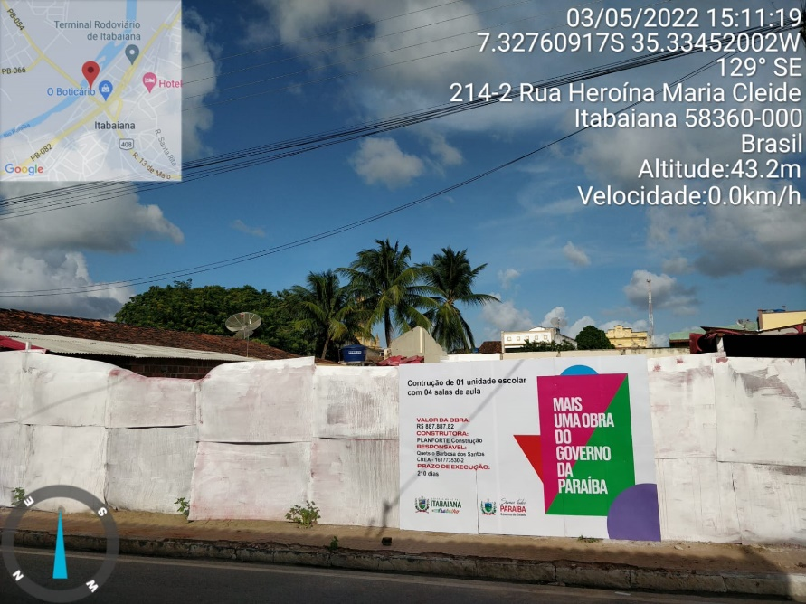 | 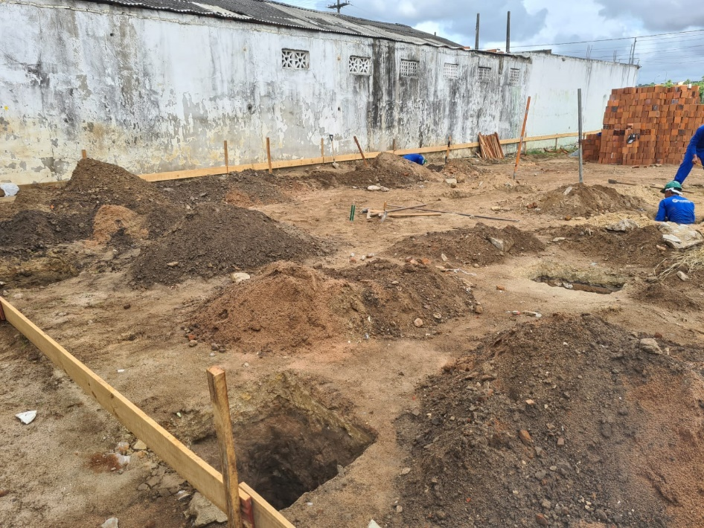

FOTO 01 - Placa de Obra | FOTO 02 Escavação para posicionar as sapatas
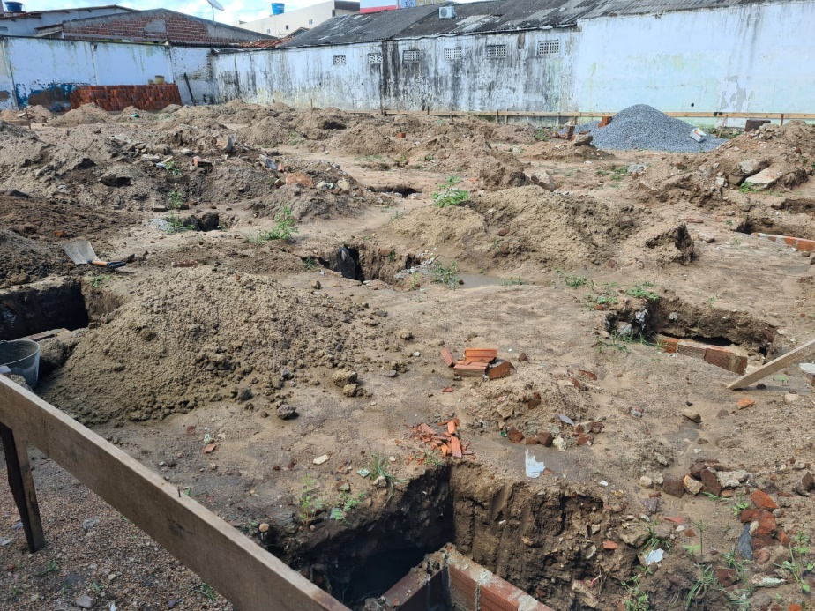 | 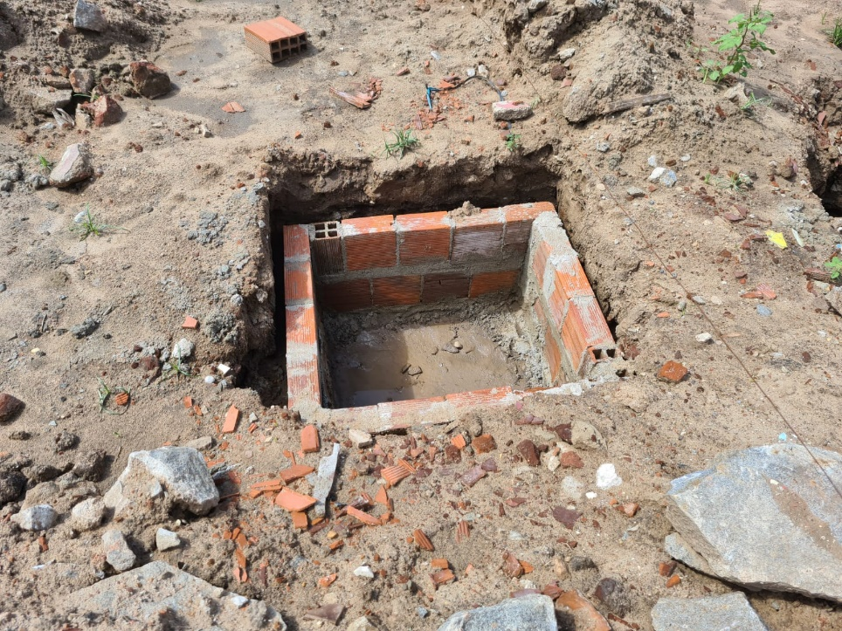

FOTO 03 Escavação para posicionar as sapatas | FOTO 04 Execução do lastro para a sapata
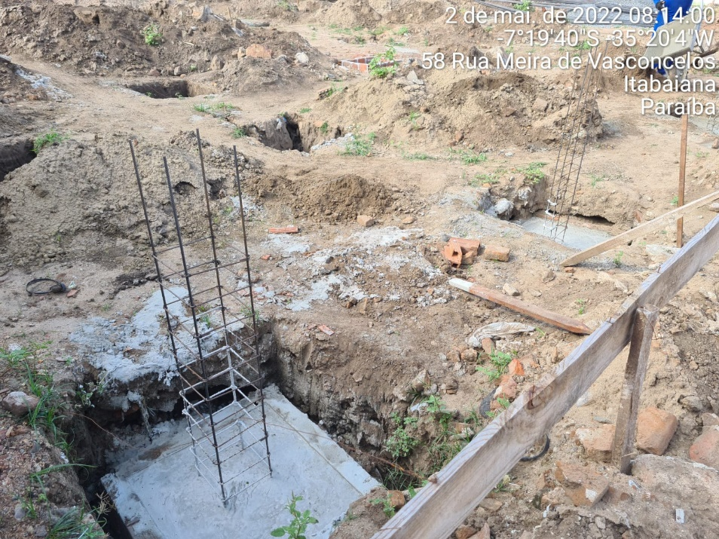 | 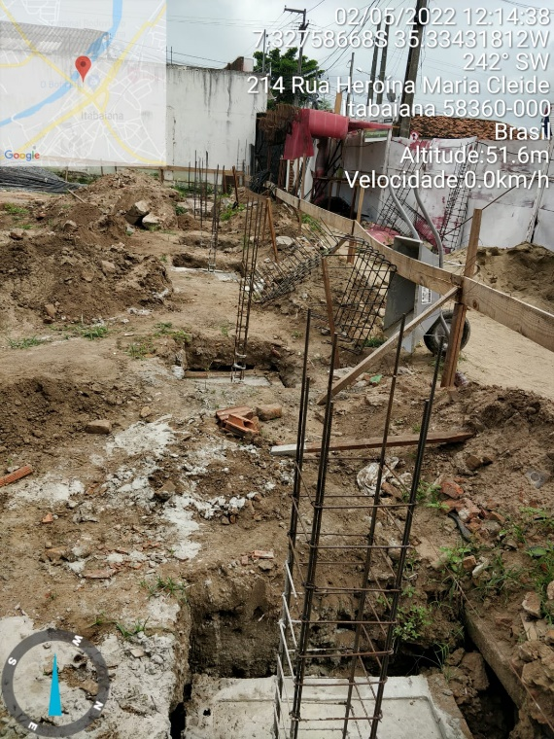

FOTO 05 Lançamento de Concreto na sapata | FOTO 06 Lançamento de Concreto na sapata
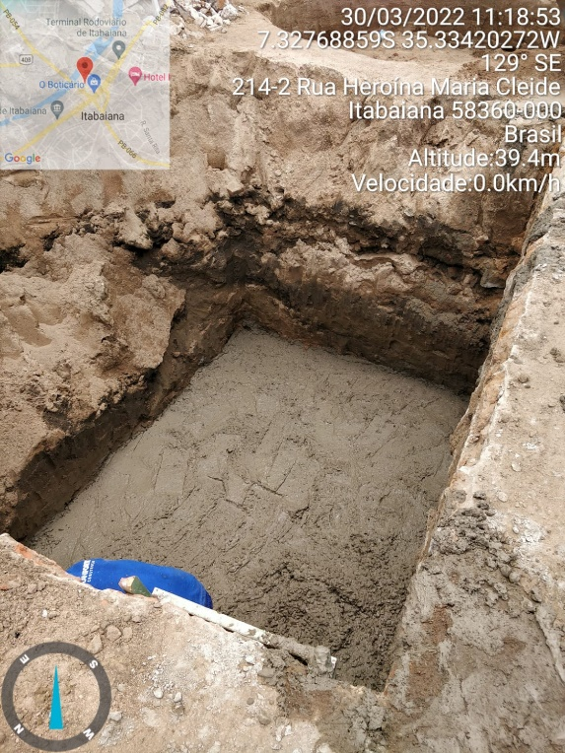 | 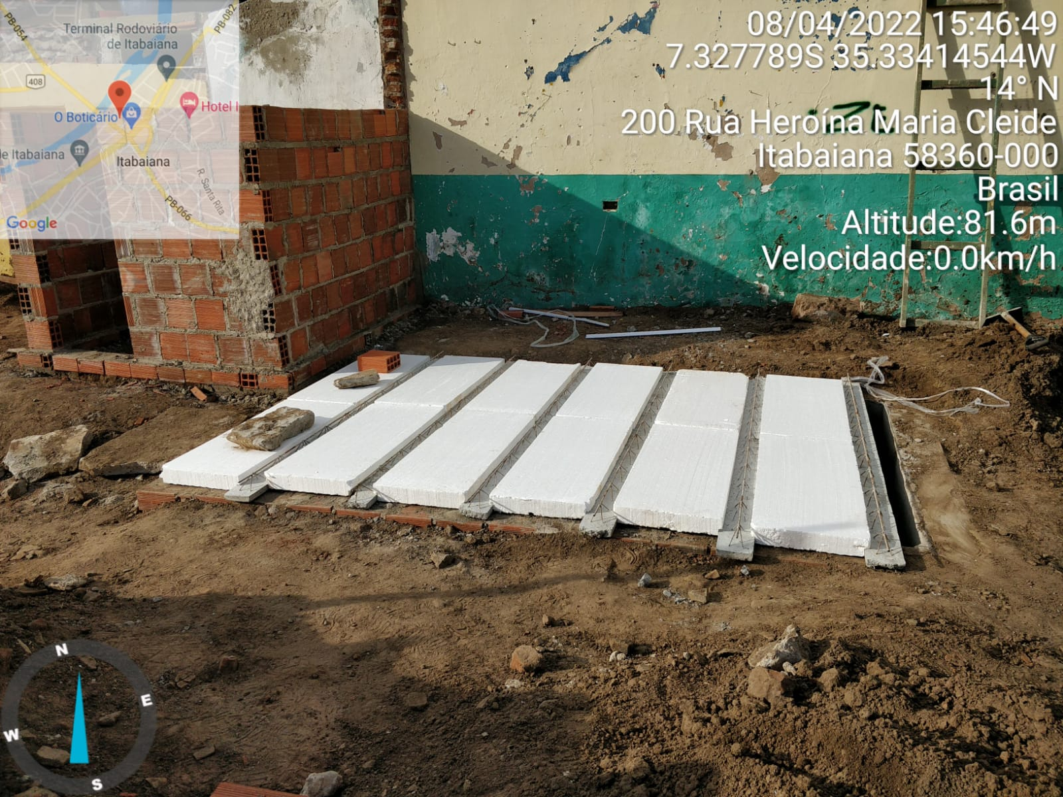

FOTO 07 Execução de Lastro para a Fossa Septica | FOTO 08 Execução de cocretagem de Laje
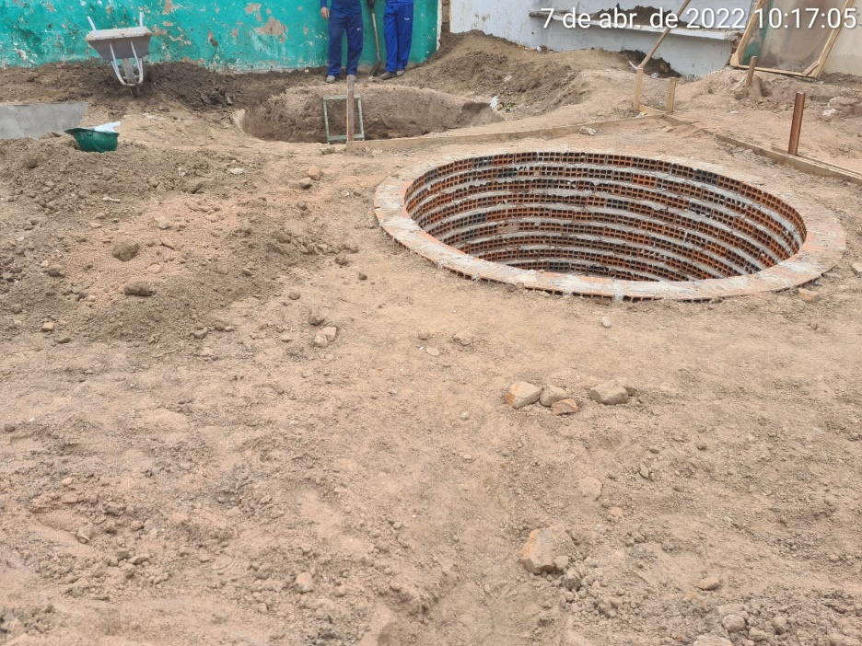 | 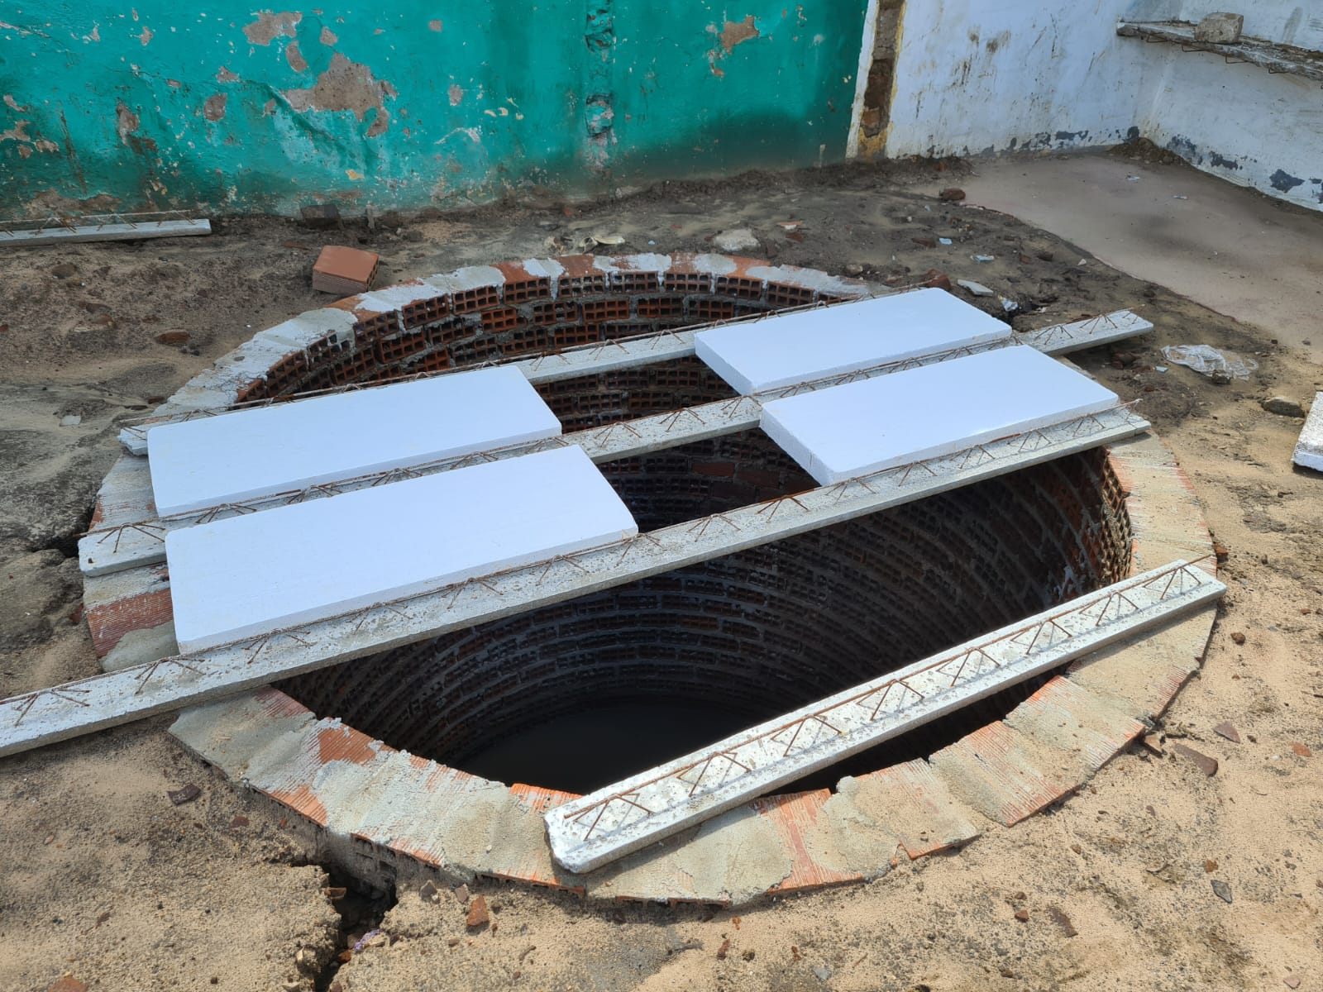

FOTO 09 Execução dos Sumidouros | FOTO 10 Execução de cocretagem de Laje



